E vs K
 |  | 0.1 |  | Datos Matlab 0.1
E | k | E | k | E | k
10 | 1.400876114 | 10 | 1.4007381734 | 10000000 | 1.4007381734
40 | 1.2140668286 | 40 | 1.2140668286 | 40000000 | 1.2140668286
100 | 1.1364514797 | 100 | 1.1177048296 | 100000000 | 1.1177048296
200 | 1.1021356095 | 200 | 1.0909213562 | 200000000 | 1.0909213562
300 | 1.0895843775 | 300 | 1.0805843775 | 300000000 | 1.0805843775
500 | 1.0619149271 | 500 | 1.0723113034 | 500000000 | 1.0723113034
 |  | 700 | 1.0694334869 | 700000000 | 1.0694334869
 |  | 1000 | 1.0629208338 | 1000000000 | 1.0629208338
E | k
10 | 1.3259736795 | 0.3 |  | Datos Matlab 0.3
40 | 1.1531017802 | E | k | E | k
100 | 1.0971813204 | 10 | 1.3259736795 | 10000000 | 1.3259736795
200 | 1.065548882 | 40 | 1.1531017802 | 40000000 | 1.1531017802
300 | 1.0484829598 | 100 | 1.0821813204 | 100000000 | 1.0821813204
500 | 1.0242471958 | 200 | 1.053948882 | 200000000 | 1.053948882
 |  | 300 | 1.0434829598 | 300000000 | 1.0434829598
 |  | 500 | 1.0350255734 | 500000000 | 1.0350255734
E | k | 700 | 1.0306193762 | 700000000 | 1.0306193762
10 | 1.2535678602 | 1000 | 1.0245285303 | 1000000000 | 1.0245285303
40 | 1.0971579632
100 | 1.0440670315 | 0.495 |  | Datos Matlab 0.5
200 | 1.017856401 | E | k | E | k
300 | 1.0079754145 | 10 | 1.2535678602 | 10000000 | 1.2535678602
500 | 0.98769792543 | 40 | 1.0971579632 | 40000000 | 1.0971579632
 |  | 100 | 1.0400670315 | 100000000 | 1.0400670315
 |  | 200 | 1.016979136 | 200000000 | 1.016979136
 |  | 300 | 1.0094218228 | 300000000 | 1.0094218228
 |  | 500 | 0.99776030496 | 500000000 | 0.99776030496
 |  | 700 | 0.98765618757 | 700000000 | 0.98765618757
 |  | 1000 | 0.97950536978 | 1000000000 | 0.97950536978

ConPlaca#1
 |  |  | MAX | 1.492667872 |  |  | MAX | 1.481352862 |  |  | MAX | 1.613900122 |  |  |  | MAX | 1.614223408
 | TOF #1 |  |  | Normalized | TOF #2 |  |  | Normalized | TOF #3 |  |  | Normalized | TOF #4 |  |  | Normalized
 | 72.88530412 | 0.00000 | 0.001996126 | 0.0013372874418 | 24.031463342 | 0.00000 | 0.009431704 | 0.0063669529671 | 51.981605536 | 0.00000 | -0.003823022 | -0.0023688095365 | 62.996889276 | 0.00000 | 0.006198844 | 0.0038401400756
M4_56_Mod_ConPlaca - PabloMajo2 | 72.88531412 | 0.00001 | -0.009965456 | -0.0066762715182 | 24.031473342 | 0.00001 | -0.001236734 | -0.00083486793169 | 51.981615536 | 0.00001 | -0.00156002 | -0.00096661495884 | 62.996899276 | 0.00001 | 0.002642698 | 0.0016371327456
 | 72.88532412 | 0.00002 | 0.00167284 | 0.0011207047672 | 24.031483342 | 0.00002 | 0.002965984 | 0.0020022130284 | 51.981625536 | 0.00002 | -0.005439452 | -0.003370377092 | 62.996909277 | 0.00002 | 0.002965984 | 0.0018374061393
 | 72.88533412 | 0.00003 | -0.002853164 | -0.0019114526771 | 24.031493342 | 0.00003 | -0.003499736 | -0.0023625269102 | 51.981635537 | 0.00003 | 0.001026268 | 0.00063589312995 | 62.996919277 | 0.00003 | 0.00652213 | 0.0040404134692
 | 72.88534412 | 0.00004 | -0.010935314 | -0.007326019542 | 24.031503342 | 0.00004 | 0.008461846 | 0.0057122419763 | 51.981645537 | 0.00004 | -0.002206592 | -0.001367241981 | 62.996929277 | 0.00004 | -0.004146308 | -0.0025686085206
 | 72.88535412 | 0.00005 | 0.000379696 | 0.00025437406882 | 24.031513342 | 0.00005 | 0.01298785 | 0.0087675599333 | 51.981655537 | 0.00005 | -0.002529878 | -0.0015675554921 | 62.996939277 | 0.00005 | 0.013957708 | 0.0086467015227
 | 72.885364121 | 0.00006 | -0.000266876 | -0.00017879128037 | 24.031523342 | 0.00006 | 0.010724848 | 0.0072399009548 | 51.981665537 | 0.00006 | -0.005116166 | -0.0031700635809 | 62.996949277 | 0.00006 | 0.006845416 | 0.0042406868628
 | 72.885374121 | 0.00007 | -0.007379168 | -0.0049436101215 | 24.031533342 | 0.00007 | -0.000266876 | -0.00018015694089 | 51.981675537 | 0.00007 | -0.007379168 | -0.0045722581586 | 62.996959277 | 0.00007 | 5.64E-05 | 3.4945596576E-05
 | 72.885384121 | 0.00008 | 0.001026268 | 0.00068753941801 | 24.031543343 | 0.00008 | -0.009318884 | -0.006290792855 | 51.981685537 | 0.00008 | -0.003499736 | -0.0021684960254 | 62.996969277 | 0.00008 | -0.000913448 | -0.00056587458432
 | 72.885394121 | 0.00009 | 0.003935842 | 0.0026367834894 | 24.031553343 | 0.00009 | 0.001349554 | 0.00091102804377 | 51.981695537 | 0.00009 | -0.005439452 | -0.003370377092 | 62.996979277 | 0.00009 | 0.001349554 | 0.0008360391711
 | 72.885404121 | 0.00010 | -0.004469594 | -0.0029943660501 | 24.031563343 | 0.00010 | 0.004582414 | 0.0030933980131 | 51.981705537 | 0.00010 | 0.001349554 | 0.00083620664105 | 62.996989277 | 0.00010 | 0.002965984 | 0.0018374061393
 | 72.885414121 | 0.00011 | -0.00640931 | -0.0042938620977 | 24.031573343 | 0.00011 | 0.003935842 | 0.0026569240192 | 51.981715537 | 0.00011 | -0.011581886 | -0.0071763338029 | 62.996999277 | 0.00011 | -0.003823022 | -0.002368335127
 | 72.885424121 | 0.00012 | -0.00156002 | -0.0010451219787 | 24.031583343 | 0.00012 | -0.001883306 | -0.0012713419256 | 51.981725537 | 0.00012 | -0.007055882 | -0.0043719446475 | 62.997009278 | 0.00012 | 0.001996126 | 0.0012365859584
 | 72.885434121 | 0.00013 | 0.001026268 | 0.00068753941801 | 24.031593343 | 0.00013 | 5.64E-05 | 3.808005604E-05 | 51.981735538 | 0.00013 | -2.53E-03 | -0.0015675554921 | 62.997019278 | 0.00013 | 3.61E-03 | 0.0022379529265
 | 72.885444121 | 0.00014 | 5.64E-05 | 3.7791394227E-05 | 24.031603343 | 0.00014 | 5.64E-05 | 3.808005604E-05 | 51.981745538 | 0.00014 | -1.03E-02 | -0.0063750797585 | 62.997029278 | 0.00014 | 4.26E-03 | 0.0026384997138
 | 72.885454121 | 0.00015 | 0.001026268 | 0.00068753941801 | 24.031613343 | 0.00015 | 0.00328927 | 0.0022204500254 | 51.981755538 | 0.00015 | 0.001996126 | 0.0012368336632 | 62.997039278 | 0.00015 | 0.001026268 | 0.00063576577747
 | 72.885464122 | 0.00016 | 0.005552272 | 0.0037196968623 | 24.031623343 | 0.00016 | 0.001349554 | 0.00091102804377 | 51.981765538 | 0.00016 | -0.000913448 | -0.00056598793664 | 62.997049278 | 0.00016 | 0.004259128 | 0.0026384997138
 | 72.885474122 | 0.00017 | -0.001236734 | -0.00082853930415 | 24.031633343 | 0.00017 | 0.001349554 | 0.00091102804377 | 51.981775538 | 0.00017 | -0.00479288 | -0.0029697500698 | 62.997059278 | 0.00017 | -0.001236734 | -0.00076614797795
 | 72.885484122 | 0.00018 | -0.000913448 | -0.00061195662956 | 24.031643344 | 0.00018 | 0.00167284 | 0.0011292650407 | 51.981785538 | 0.00018 | -0.002853164 | -0.0017678690032 | 62.997069278 | 0.00018 | 0.004582414 | 0.0028387731074
 | 72.885494122 | 0.00019 | 0.003612556 | 0.0024202008148 | 24.031653344 | 0.00019 | 0.00167284 | 0.0011292650407 | 51.981795538 | 0.00019 | -0.003499736 | -0.0021684960254 | 62.997079278 | 0.00019 | 0.00167284 | 0.0010363125647
 | 72.885504122 | 0.00020 | 0.002319412 | 0.0015538701164 | 24.031663344 | 0.00020 | 0.004582414 | 0.0030933980131 | 51.981805538 | 0.00020 | -0.005439452 | -0.003370377092 | 62.997089278 | 0.00020 | 0.00328927 | 0.0020376795329
 | 72.885514122 | 0.00021 | 0.002642698 | 0.001770452791 | 24.031673344 | 0.00021 | -0.00317645 | -0.0021442899133 | 51.981815538 | 0.00021 | -0.00802574 | -0.0049728851808 | 62.997099278 | 0.00021 | 0.005228986 | 0.0032393198947
 | 72.885524122 | 0.00022 | 0.005875558 | 0.0039362795369 | 24.031683344 | 0.00022 | -0.002206592 | -0.0014895789225 | 51.981825538 | 0.00022 | -0.005762738 | -0.0035706906031 | 62.997109279 | 0.00022 | 0.000702982 | 0.00043549238384
 | 72.885534122 | 0.00023 | 0.002319412 | 0.0015538701164 | 24.031693344 | 0.00023 | -0.001883306 | -0.0012713419256 | 51.981835539 | 0.00023 | -0.004146308 | -0.0025691230476 | 62.997119279 | 0.00023 | 0.011048134 | 0.0068442409801
 | 72.885544122 | 0.00024 | -0.000913448 | -0.00061195662956 | 24.031703344 | 0.00024 | -0.00156002 | -0.0010531049286 | 51.981845539 | 0.00024 | -0.00479288 | -0.0029697500698 | 62.997129279 | 0.00024 | 0.0049057 | 0.0030390465011
 | 72.885554122 | 0.00025 | 0.001026268 | 0.00068753941801 | 24.031713344 | 0.00025 | 5.64E-05 | 3.808005604E-05 | 51.981855539 | 0.00025 | -5.44E-03 | -0.003370377092 | 62.997139279 | 0.00025 | 1.04E-02 | 0.0064436941928
 | 72.885564123 | 0.00026 | -0.004146308 | -0.0027777833755 | 24.031723344 | 0.00026 | -0.002853164 | -0.0019260529164 | 51.981865539 | 0.00026 | -0.003499736 | -0.0021684960254 | 62.997149279 | 0.00026 | -0.006086024 | -0.0037702488824
 | 72.885574123 | 0.00027 | -0.001883306 | -0.0012617046533 | 24.031733344 | 0.00027 | -0.010288742 | -0.0069455038458 | 51.981875539 | 0.00027 | -0.003499736 | -0.0021684960254 | 62.997159279 | 0.00027 | 0.009431704 | 0.0058428740119
 | 72.885584123 | 0.00028 | -0.000913448 | -0.00061195662956 | 24.031743345 | 0.00028 | 0.002319412 | 0.0015657390346 | 51.981885539 | 0.00028 | -0.004469594 | -0.0027694365587 | 62.997169279 | 0.00028 | 0.002965984 | 0.0018374061393
 | 72.885594123 | 0.00029 | -0.012551744 | -0.008408932915 | 24.031753345 | 0.00029 | 0.002642698 | 0.0017839760315 | 51.981895539 | 0.00029 | -0.00317645 | -0.0019681825143 | 62.997179279 | 0.00029 | 0.000702982 | 0.00043549238384
 | 72.885604123 | 0.00030 | -0.007055882 | -0.0047270274469 | 24.031763345 | 0.00030 | -0.001883306 | -0.0012713419256 | 51.981905539 | 0.00030 | -0.003499736 | -0.0021684960254 | 62.997189279 | 0.00030 | 0.005552272 | 0.0034395932883
 | 72.885614123 | 0.00031 | -0.001236734 | -0.00082853930415 | 24.031773345 | 0.00031 | -0.005762738 | -0.0038901858887 | 51.981915539 | 0.00031 | -0.003823022 | -0.0023688095365 | 62.997199279 | 0.00031 | 0.003612556 | 0.0022379529265
 | 72.885624123 | 0.00032 | -0.002529878 | -0.0016948700025 | 24.031783345 | 0.00032 | -0.007055882 | -0.0047631338765 | 51.981925539 | 0.00032 | -0.002853164 | -0.0017678690032 | 62.99720928 | 0.00032 | 0.004582414 | 0.0028387731074
 | 72.885634123 | 0.00033 | 0.00167284 | 0.0011207047672 | 24.031793345 | 0.00033 | 0.001996126 | 0.0013475020376 | 51.98193554 | 0.00033 | -0.003499736 | -0.0021684960254 | 62.99721928 | 0.00033 | 0.001026268 | 0.00063576577747
 | 72.885644123 | 0.00034 | 0.001026268 | 0.00068753941801 | 24.031803345 | 0.00034 | 0.00652213 | 0.0044028199947 | 51.98194554 | 0.00034 | 0.002319412 | 0.0014371471743 | 62.99722928 | 0.00034 | 5.64E-05 | 3.4945596576E-05
 | 72.885654123 | 0.00035 | 0.005552272 | 0.0037196968623 | 24.031813345 | 0.00035 | 0.002642698 | 0.0017839760315 | 51.98195554 | 0.00035 | -0.010935314 | -0.0067757067807 | 62.99723928 | 0.00035 | 0.00167284 | 0.0010363125647
 | 72.885664124 | 0.00036 | 5.64E-05 | 3.7791394227E-05 | 24.031823345 | 0.00036 | 5.64E-05 | 3.808005604E-05 | 51.98196554 | 0.00036 | -2.85E-03 | -0.0017678690032 | 62.99724928 | 0.00036 | 7.82E-03 | 0.0048415070437
 | 72.885674124 | 0.00037 | -0.002853164 | -0.0019114526771 | 24.031833345 | 0.00037 | -0.001236734 | -0.00083486793169 | 51.98197554 | 0.00037 | -0.004146308 | -0.0025691230476 | 62.99725928 | 0.00037 | 0.001026268 | 0.00063576577747
 | 72.885684124 | 0.00038 | -0.001883306 | -0.0012617046533 | 24.031843346 | 0.00038 | 0.000379696 | 0.00025631705297 | 51.98198554 | 0.00038 | -0.003823022 | -0.0023688095365 | 62.99726928 | 0.00038 | 0.002319412 | 0.001436859352
 | 72.885694124 | 0.00039 | 0.00328927 | 0.0022036181402 | 24.031853346 | 0.00039 | 0.003935842 | 0.0026569240192 | 51.98199554 | 0.00039 | -0.002529878 | -0.0015675554921 | 62.99727928 | 0.00039 | 0.0049057 | 0.0030390465011
 | 72.885704124 | 0.00040 | 0.001026268 | 0.00068753941801 | 24.031863346 | 0.00040 | -0.000590162 | -0.00039839393782 | 51.98200554 | 0.00040 | -0.009965456 | -0.0061747662474 | 62.99728928 | 0.00040 | 0.00167284 | 0.0010363125647
 | 72.885714124 | 0.00041 | -0.001236734 | -0.00082853930415 | 24.031873346 | 0.00041 | -0.005116166 | -0.0034537118949 | 51.98201554 | 0.00041 | -0.002853164 | -0.0017678690032 | 62.99729928 | 0.00041 | 0.004259128 | 0.0026384997138
 | 72.885724124 | 0.00042 | 0.000379696 | 0.00025437406882 | 24.031883346 | 0.00042 | -0.002206592 | -0.0014895789225 | 51.98202554 | 0.00042 | -0.005439452 | -0.003370377092 | 62.997309281 | 0.00042 | 0.003935842 | 0.0024382263202
 | 72.885734124 | 0.00043 | 0.000379696 | 0.00025437406882 | 24.031893346 | 0.00043 | 0.000379696 | 0.00025631705297 | 51.982035541 | 0.00043 | -0.00802574 | -0.0049728851808 | 62.997319281 | 0.00043 | 0.00652213 | 0.0040404134692
 | 72.885744124 | 0.00044 | 0.001026268 | 0.00068753941801 | 24.031903346 | 0.00044 | 0.001026268 | 0.00069279104684 | 51.982045541 | 0.00044 | -0.003823022 | -0.0023688095365 | 62.997329281 | 0.00044 | 0.00328927 | 0.0020376795329
 | 72.885754124 | 0.00045 | -0.000913448 | -0.00061195662956 | 24.031913346 | 0.00045 | -0.000266876 | -0.00018015694089 | 51.982055541 | 0.00045 | -0.002529878 | -0.0015675554921 | 62.997339281 | 0.00045 | 0.010401562 | 0.0064436941928
 | 72.885764125 | 0.00046 | 0.001996126 | 0.0013372874418 | 24.031923346 | 0.00046 | -0.003499736 | -0.0023625269102 | 51.982065541 | 0.00046 | -0.004469594 | -0.0027694365587 | 62.997349281 | 0.00046 | 0.011694706 | 0.0072447877673
 | 72.885774125 | 0.00047 | -0.000266876 | -0.00017879128037 | 24.031933346 | 0.00047 | 0.00167284 | 0.0011292650407 | 51.982075541 | 0.00047 | -0.007379168 | -0.0045722581586 | 62.997359281 | 0.00047 | 0.000702982 | 0.00043549238384
 | 72.885784125 | 0.00048 | 0.00328927 | 0.0022036181402 | 24.031943347 | 0.00048 | 0.001996126 | 0.0013475020376 | 51.982085541 | 0.00048 | -0.00640931 | -0.0039713176253 | 62.997369281 | 0.00048 | -0.001883306 | -0.0011666947652
 | 72.885794125 | 0.00049 | 0.005552272 | 0.0037196968623 | 24.031953347 | 0.00049 | -0.000913448 | -0.00061663093476 | 51.982095541 | 0.00049 | -0.00317645 | -0.0019681825143 | 62.997379281 | 0.00049 | 0.001026268 | 0.00063576577747
 | 72.885804125 | 0.00050 | 0.00328927 | 0.0022036181402 | 24.031963347 | 0.00050 | 0.001996126 | 0.0013475020376 | 51.982105541 | 0.00050 | -0.006086024 | -0.0037710041142 | 62.997389281 | 0.00050 | -0.001236734 | -0.00076614797795
 | 72.885814125 | 0.00051 | 0.00813856 | 0.0054523582591 | 24.031973347 | 0.00051 | -0.000590162 | -0.00039839393782 | 51.982115541 | 0.00051 | -0.006732596 | -0.0041716311364 | 62.997399281 | 0.00051 | -0.003823022 | -0.002368335127
 | 72.885824125 | 0.00052 | 0.020100142 | 0.013465917219 | 24.031983347 | 0.00052 | 0.01622071 | 0.010949929903 | 51.982125541 | 0.00052 | -0.005116166 | -0.0031700635809 | 62.997409282 | 0.00052 | 0.003612556 | 0.0022379529265
 | 72.885834125 | 0.00053 | 0.020100142 | 0.013465917219 | 24.031993347 | 0.00053 | 0.015574138 | 0.010513455909 | 51.982135542 | 0.00053 | 0.001349554 | 0.00083620664105 | 62.997419282 | 0.00053 | 0.015897424 | 0.0098483418845
 | 72.885844125 | 0.00054 | 0.06471361 | 0.043354326313 | 24.032003347 | 0.00054 | 0.05986432 | 0.040411924489 | 51.982145542 | 0.00054 | 0.008785132 | 0.0054434173963 | 62.997429282 | 0.00054 | 0.056954746 | 0.035283062876
 | 72.885854125 | 0.00055 | 0.173337706 | 0.11612610498 | 24.032013347 | 0.00055 | 0.153940546 | 0.1039188906 | 51.982155542 | 0.00055 | 0.044669878 | 0.027678217128 | 62.997439282 | 0.00055 | 0.160729552 | 0.099570822232
 | 72.885864126 | 0.00056 | 0.407720056 | 0.27314854406 | 24.032023347 | 0.00056 | 0.377331172 | 0.25472065548 | 51.982165542 | 0.00056 | 0.175277422 | 0.10860487561 | 62.997449282 | 0.00056 | 0.394142044 | 0.24416821243
 | 72.885874126 | 0.00057 | 0.779498956 | 0.52221861984 | 24.032033347 | 0.00057 | 0.727773196 | 0.49128956015 | 51.982175542 | 0.00057 | 0.514404436 | 0.31873374875 | 62.997459282 | 0.00057 | 0.777882526 | 0.48189273067
 | 72.885884126 | 0.00058 | 1.16E+00 | 0.78038516796 | 24.032043348 | 0.00058 | 1.11E+00 | 0.74619037257 | 51.982185542 | 0.00058 | 9.54E-01 | 0.59095981034 | 62.997469282 | 0.00058 | 1.19E+00 | 0.73944431489
 | 72.885894126 | 0.00059 | 1.47E+00 | 0.98353971673 | 24.032053348 | 0.00059 | 1.42E+00 | 0.95613436362 | 51.982195542 | 0.00059 | 1.32E+00 | 0.81571156979 | 62.997479282 | 0.00059 | 1.54E+00 | 0.95573958001
 | 72.885904126 | 0.00060 | 1.492667872 | 1 | 24.032063348 | 0.00060 | 1.481352862 | 1 | 51.982205542 | 0.00060 | 1.613900122 | 1 | 62.997489282 | 0.00060 | 1.614223408 | 1
 | 72.885914126 | 0.00061 | 1.34E+00 | 0.89885589096 | 24.032073348 | 0.00061 | 1.33E+00 | 0.89808332243 | 51.982215542 | 0.00061 | 1.51E+00 | 0.9387040656 | 62.997499282 | 0.00061 | 1.46E+00 | 0.90286740409
 | 72.885924126 | 0.00062 | 1.08E+00 | 0.72212442849 | 24.032083348 | 0.00062 | 1.11E+00 | 0.74706332056 | 51.982225542 | 0.00062 | 1.32E+00 | 0.81491031575 | 62.997509283 | 0.00062 | 1.18E+00 | 0.73043201217
 | 72.885934126 | 0.00063 | 7.97E-01 | 0.53391408427 | 24.032093348 | 0.00063 | 8.22E-01 | 0.55457828926 | 51.982235543 | 0.00063 | 1.02E+00 | 0.63262502065 | 62.997519283 | 0.00063 | 8.78E-01 | 0.54377720931
 | 72.885944126 | 0.00064 | 5.86E-01 | 0.39291876311 | 24.032103348 | 0.00064 | 6.07E-01 | 0.4094506863 | 51.982245543 | 0.00064 | 7.35E-01 | 0.45534756332 | 62.997529283 | 0.00064 | 6.33E-01 | 0.39196997693
 | 72.885954126 | 0.00065 | 4.37E-01 | 0.29307415012 | 24.032113348 | 0.00065 | 4.72E-01 | 0.31844585858 | 51.982255543 | 0.00065 | 5.65E-01 | 0.34978234297 | 62.997539283 | 0.00065 | 4.76E-01 | 0.29483738102
 | 72.885964127 | 0.00066 | 0.37991746 | 0.25452243404 | 24.032123348 | 0.00066 | 0.416772064 | 0.2813455691 | 51.982265543 | 0.00066 | 0.455566384 | 0.28227668973 | 62.997549283 | 0.00066 | 0.420004924 | 0.26019008392
 | 72.885974127 | 0.00067 | 0.32334241 | 0.21662046599 | 24.032133348 | 0.00067 | 0.322695838 | 0.21783860299 | 51.982275543 | 0.00067 | 0.360843586 | 0.22358483098 | 62.997559283 | 0.00067 | 0.34112314 | 0.21132337588
 | 72.885984127 | 0.00068 | 0.245430484 | 0.16442404141 | 24.032143349 | 0.00068 | 0.259331782 | 0.1750641516 | 51.982285543 | 0.00068 | 0.267090646 | 0.16549391276 | 62.997569283 | 0.00068 | 0.26030164 | 0.16125502747
 | 72.885994127 | 0.00069 | 0.31041097 | 0.20795715901 | 24.032153349 | 0.00069 | 0.321079408 | 0.21674741801 | 51.982295543 | 0.00069 | 0.217951174 | 0.13504625908 | 62.997579283 | 0.00069 | 0.333364276 | 0.20651681443
 | 72.886004127 | 0.00070 | 0.43002679 | 0.28809274861 | 24.032163349 | 0.00070 | 0.435845938 | 0.29422155192 | 51.982305543 | 0.00070 | 0.265797502 | 0.16469265872 | 62.997589283 | 0.00070 | 0.46073896 | 0.28542453152
 | 72.886014127 | 0.00071 | 0.354701152 | 0.23762898543 | 24.032173349 | 0.00071 | 0.344356 | 0.23246048179 | 51.982315543 | 0.00071 | 0.334980706 | 0.20755975009 | 62.997599283 | 0.00071 | 0.35728744 | 0.22133704556
 | 72.886024127 | 0.00072 | 0.267737218 | 0.17936824596 | 24.032183349 | 0.00072 | 0.286487806 | 0.19339605934 | 51.982325543 | 0.00072 | 0.364723018 | 0.22598859312 | 62.997609284 | 0.00072 | 0.262887928 | 0.16285721462
 | 72.886034127 | 0.00073 | 0.260624926 | 0.17460342712 | 24.032193349 | 0.00073 | 0.259655068 | 0.17528238859 | 51.982335544 | 0.00073 | 0.297156244 | 0.1841230693 | 62.997619284 | 0.00073 | 0.257392066 | 0.15945256693
 | 72.886044127 | 0.00074 | 0.163639126 | 0.10962862474 | 24.032203349 | 0.00074 | 0.159759694 | 0.10784715654 | 51.982345544 | 0.00074 | 0.250926346 | 0.15547823721 | 62.997629284 | 0.00074 | 0.154263832 | 0.095565354359
 | 72.886054127 | 0.00075 | 0.051135598 | 0.03425785398 | 24.032213349 | 0.00075 | 0.054691744 | 0.036920132538 | 51.982355544 | 0.00075 | 0.187239004 | 0.11601647552 | 62.997639284 | 0.00075 | 0.04854931 | 0.030075954641
 | 72.886064128 | 0.00076 | 0.04531645 | 0.030359365838 | 24.032223349 | 0.00076 | 0.050489026 | 0.034083051577 | 51.982365544 | 0.00076 | 0.092839492 | 0.057524930282 | 62.997649284 | 0.00076 | 0.042406876 | 0.026270760162
 | 72.886074128 | 0.00077 | 0.03561787 | 0.0238618856 | 24.032233349 | 0.00077 | 0.033354868 | 0.02251649074 | 51.982375544 | 0.00077 | 0.0533986 | 0.033086681928 | 62.997659284 | 0.00077 | 0.02915215 | 0.018059551023
 | 72.886084128 | 0.00078 | 0.003612556 | 0.0024202008148 | 24.03224335 | 0.00078 | 0.005228986 | 0.003529872007 | 51.982385544 | 0.00078 | 0.028505578 | 0.017662541573 | 62.997669284 | 0.00078 | 0.002642698 | 0.0016371327456
 | 72.886094128 | 0.00079 | -0.01287503 | -0.0086255155896 | 24.03225335 | 0.00079 | -0.012228458 | -0.0082549258274 | 51.982395544 | 0.00079 | 0.016867282 | 0.010451255174 | 62.997679284 | 0.00079 | -0.016754462 | -0.010379270872
 | 72.886104128 | 0.00080 | 0.009108418 | 0.0061021062829 | 24.03226335 | 0.00080 | 0.018160426 | 0.012259351884 | 51.982405544 | 0.00080 | -0.000913448 | -0.00056598793664 | 62.997689284 | 0.00080 | 0.002965984 | 0.0018374061393
 | 72.886114128 | 0.00081 | 0.007491988 | 0.0050191929099 | 24.03227335 | 0.00081 | 0.023009716 | 0.015532906838 | 51.982415544 | 0.00081 | 0.012341278 | 0.0076468660184 | 62.997699284 | 0.00081 | 0.013311136 | 0.0082461547355
 | 72.886124128 | 0.00082 | 0.01622071 | 0.010866925124 | 24.03228335 | 0.00082 | -0.00156002 | -0.0010531049286 | 51.982425544 | 0.00082 | 0.011694706 | 0.0072462389962 | 62.997709285 | 0.00082 | 0.01137142 | 0.0070445143737
 | 72.886134128 | 0.00083 | -0.002853164 | -0.0019114526771 | 24.03229335 | 0.00083 | -0.008995598 | -0.0060725558581 | 51.982435545 | 0.00083 | 0.023979574 | 0.014858152418 | 62.997719285 | 0.00083 | 0.007168702 | 0.0044409602565
 | 72.886144128 | 0.00084 | -0.007702454 | -0.0051601927961 | 24.03230335 | 0.00084 | -0.006732596 | -0.0045448968795 | 51.982445545 | 0.00084 | 0.003935842 | 0.0024387147298 | 62.997729285 | 0.00084 | 0.00167284 | 0.0010363125647
 | 72.886154128 | 0.00085 | -0.015138032 | -0.010141594312 | 24.03231335 | 0.00085 | -0.019987322 | -0.013492613754 | 51.982455545 | 0.00085 | 0.002965984 | 0.0018377741965 | 62.997739285 | 0.00085 | -0.018047606 | -0.011180364447
 | 72.886164129 | 0.00086 | -0.012551744 | -0.008408932915 | 24.03232335 | 0.00086 | -0.023220182 | -0.015674983723 | 51.982465545 | 0.00086 | -0.013198316 | -0.0081779013584 | 62.997749285 | 0.00086 | -0.012551744 | -0.0077757167551
 | 72.886174129 | 0.00087 | -0.025159898 | -0.016855657224 | 24.03233335 | 0.00087 | -0.027099614 | -0.018293827686 | 51.982475545 | 0.00087 | 0.00167284 | 0.0010365201521 | 62.997759285 | 0.00087 | -0.025159898 | -0.015586379107
 | 72.886184129 | 0.00088 | -0.020310608 | -0.013606917105 | 24.032343351 | 0.00088 | -0.018047606 | -0.012183191772 | 51.982485545 | 0.00088 | -0.02257361 | -0.01398699318 | 62.997769285 | 0.00088 | -0.021603752 | -0.013383371777
 | 72.886194129 | 0.00089 | -0.029685902 | -0.019887814669 | 24.032353351 | 0.00089 | -0.01772432 | -0.011964954775 | 51.982495545 | 0.00089 | -0.008995598 | -0.0055738257141 | 62.997779285 | 0.00089 | -0.03712148 | -0.022996494671
 | 72.886204129 | 0.00090 | -0.015461318 | -0.010358176986 | 24.032363351 | 0.00090 | -0.020633894 | -0.013929087748 | 51.982505545 | 0.00090 | -0.026776328 | -0.016591068825 | 62.997789285 | 0.00090 | -0.02257361 | -0.013984191958
 | 72.886214129 | 0.00091 | -0.023220182 | -0.015556161177 | 24.032373351 | 0.00091 | -0.030979046 | -0.020912671649 | 51.982515545 | 0.00091 | -0.00964217 | -0.0059744527363 | 62.997799285 | 0.00091 | -0.029685902 | -0.018390206618
 | 72.886224129 | 0.00092 | -0.023543468 | -0.015772743851 | 24.032383351 | 0.00092 | -0.035181764 | -0.02374975261 | 51.982525545 | 0.00092 | -0.030332474 | -0.018794517447 | 62.997809286 | 0.00092 | -0.017077748 | -0.010579544266
 | 72.886234129 | 0.00093 | -0.031948904 | -0.021403893391 | 24.032393351 | 0.00093 | -0.03065576 | -0.020694434653 | 51.982535546 | 0.00093 | -0.01934075 | -0.011983858069 | 62.997819286 | 0.00093 | -0.031625618 | -0.019591846979
 | 72.886244129 | 0.00094 | -0.027099614 | -0.018155153272 | 24.032403351 | 0.00094 | -0.029362616 | -0.019821486665 | 51.982545546 | 0.00094 | -0.035181764 | -0.021799220113 | 62.997829286 | 0.00094 | -0.02419004 | -0.014985558926
 | 72.886254129 | 0.00095 | -0.028069472 | -0.018804901296 | 24.032413351 | 0.00095 | -0.024513326 | -0.016547931711 | 51.982555546 | 0.00095 | -0.021280466 | -0.013185739136 | 62.997839286 | 0.00095 | -0.02580647 | -0.015986925894
 | 72.88626413 | 0.00096 | -0.023866754 | -0.015989326526 | 24.032423351 | 0.00096 | -0.02903933 | -0.019603249668 | 51.982565546 | 0.00096 | -0.033565334 | -0.020797652558 | 62.997849286 | 0.00096 | -0.032595476 | -0.02019266716
 | 72.88627413 | 0.00097 | -0.031948904 | -0.021403893391 | 24.032433351 | 0.00097 | -0.02903933 | -0.019603249668 | 51.982575546 | 0.00097 | -0.026453042 | -0.016390755313 | 62.997859286 | 0.00097 | -0.025483184 | -0.0157866525
 | 72.88628413 | 0.00098 | -0.027099614 | -0.018155153272 | 24.032443352 | 0.00098 | -0.034211906 | -0.023095041619 | 51.982585546 | 0.00098 | -0.03873791 | -0.024002668735 | 62.997869286 | 0.00098 | -0.037444766 | -0.023196768065
 | 72.88629413 | 0.00099 | -0.029685902 | -0.019887814669 | 24.032453352 | 0.00099 | -0.031625618 | -0.021349145643 | 51.982595546 | 0.00099 | -0.029362616 | -0.018193576913 | 62.997879286 | 0.00099 | -0.035181764 | -0.021794854309
 | 72.88630413 | 0.00100 | -0.024836612 | -0.01663907455 | 24.032463352 | 0.00100 | -0.025483184 | -0.017202642702 | 51.982605546 | 0.00100 | -0.036474908 | -0.022600474157 | 62.997889286 | 0.00100 | -0.034211906 | -0.021194034128
 | 72.88631413 | 0.00101 | -0.024513326 | -0.016422491875 | 24.032473352 | 0.00101 | -0.018694178 | -0.012619665766 | 51.982615546 | 0.00101 | -0.026453042 | -0.016390755313 | 62.997899286 | 0.00101 | -0.034211906 | -0.021194034128
 | 72.88632413 | 0.00102 | -0.025159898 | -0.016855657224 | 24.032483352 | 0.00102 | -0.020310608 | -0.013710850751 | 51.982625546 | 0.00102 | -0.032595476 | -0.020196712024 | 62.997909287 | 0.00102 | -0.019664036 | -0.012181731415
 | 72.88633413 | 0.00103 | -0.030979046 | -0.020754145367 | 24.032493352 | 0.00103 | -0.0274229 | -0.018512064683 | 51.982635547 | 0.00103 | -0.028716044 | -0.017792949891 | 62.997919287 | 0.00103 | -0.02580647 | -0.015986925894
 | 72.88634413 | 0.00104 | -0.02580647 | -0.017288822573 | 24.032503352 | 0.00104 | -0.035181764 | -0.02374975261 | 51.982645547 | 0.00104 | -0.028069472 | -0.017392322869 | 62.997929287 | 0.00104 | -0.0274229 | -0.016988292862
 | 72.88635413 | 0.00105 | -0.024836612 | -0.01663907455 | 24.032513352 | 0.00105 | -0.03065576 | -0.020694434653 | 51.982655547 | 0.00105 | -0.025483184 | -0.01578981478 | 62.997939287 | 0.00105 | -0.023543468 | -0.014585012139
 | 72.886364131 | 0.00106 | -0.029685902 | -0.019887814669 | 24.032523352 | 0.00106 | -0.027746186 | -0.01873030168 | 51.982665547 | 0.00106 | -0.020310608 | -0.012584798603 | 62.997949287 | 0.00106 | -0.0274229 | -0.016988292862
 | 72.886374131 | 0.00107 | -0.023866754 | -0.015989326526 | 24.032533352 | 0.00107 | -0.02257361 | -0.015238509729 | 51.982675547 | 0.00107 | -0.021927038 | -0.013586366158 | 62.997959287 | 0.00107 | -0.028392758 | -0.017589113043
 | 72.886384131 | 0.00108 | -0.021603752 | -0.014473247804 | 24.032543353 | 0.00108 | -0.033565334 | -0.022658567625 | 51.982685547 | 0.00108 | -0.021603752 | -0.013386052647 | 62.997969287 | 0.00108 | -0.0274229 | -0.016988292862
 | 72.886394131 | 0.00109 | -0.021603752 | -0.014473247804 | 24.032553353 | 0.00109 | -0.028392758 | -0.019166775674 | 51.982695547 | 0.00109 | -0.021280466 | -0.013185739136 | 62.997979287 | 0.00109 | -0.031948904 | -0.019792120373
 | 72.886404131 | 0.00110 | -0.029685902 | -0.019887814669 | 24.032563353 | 0.00110 | -0.034858478 | -0.023531515613 | 51.982705547 | 0.00110 | -0.027746186 | -0.017192009358 | 62.997989287 | 0.00110 | -0.02580647 | -0.015986925894
 | 72.886414131 | 0.00111 | -0.024836612 | -0.01663907455 | 24.032573353 | 0.00111 | -0.036798194 | -0.024840937594 | 51.982715547 | 0.00111 | -0.031948904 | -0.019796085002 | 62.997999287 | 0.00111 | -0.024836612 | -0.015386105713
 | 72.886424131 | 0.00112 | -0.03065576 | -0.020537562692 | 24.032583353 | 0.00112 | -0.029685902 | -0.020039723662 | 51.982725547 | 0.00112 | -0.027746186 | -0.017192009358 | 62.998009288 | 0.00112 | -0.027099614 | -0.016788019468
 | 72.886434131 | 0.00113 | -0.028392758 | -0.01902148397 | 24.032593353 | 0.00113 | -0.028069472 | -0.018948538677 | 51.982735548 | 0.00113 | -0.023866754 | -0.014788247225 | 62.998019288 | 0.00113 | -0.014814746 | -0.0091776305105
 | 72.886444131 | 0.00114 | -0.02903933 | -0.019454649319 | 24.032603353 | 0.00114 | -0.028069472 | -0.018948538677 | 51.982745548 | 0.00114 | -0.022250324 | -0.013786679669 | 62.998029288 | 0.00114 | -0.01287503 | -0.0079759901487
 | 72.886454131 | 0.00115 | -0.026453042 | -0.017721987923 | 24.032613353 | 0.00115 | -0.028069472 | -0.018948538677 | 51.982755548 | 0.00115 | -0.031302332 | -0.01939545798 | 62.998039288 | 0.00115 | -0.008672312 | -0.0053724360315
 | 72.886464132 | 0.00116 | -0.025483184 | -0.017072239899 | 24.032623353 | 0.00116 | -0.028069472 | -0.018948538677 | 51.982765548 | 0.00116 | -0.028069472 | -0.017392322869 | 62.998049288 | 0.00116 | -0.004469594 | -0.0027688819143
 | 72.886474132 | 0.00117 | -0.014814746 | -0.0099250116372 | 24.032633353 | 0.00117 | -0.027746186 | -0.01873030168 | 51.982775548 | 0.00117 | -0.034211906 | -0.02119827958 | 62.998059288 | 0.00117 | 0.00167284 | 0.0010363125647
 | 72.886484132 | 0.00118 | -0.00964217 | -0.0064596888436 | 24.032643354 | 0.00118 | -0.018370892 | -0.012401428769 | 51.982785548 | 0.00118 | -0.026776328 | -0.016591068825 | 62.998069288 | 0.00118 | -0.001236734 | -0.00076614797795
 | 72.886494132 | 0.00119 | 0.0049057 | 0.0032865315132 | 24.032653354 | 0.00119 | -0.015784604 | -0.010655532794 | 51.982795548 | 0.00119 | -0.030009188 | -0.018594203936 | 62.998079288 | 0.00119 | 0.00167284 | 0.0010363125647
 | 72.886504132 | 0.00120 | 0.001996126 | 0.0013372874418 | 24.032663354 | 0.00120 | -0.008349026 | -0.0056360818642 | 51.982805548 | 0.00120 | -0.016754462 | -0.01038134998 | 62.998089288 | 0.00120 | -0.002853164 | -0.0017675149461
 | 72.886514132 | 0.00121 | 0.002642698 | 0.001770452791 | 24.032673354 | 0.00121 | -0.012228458 | -0.0082549258274 | 51.982815548 | 0.00121 | -0.017401034 | -0.010781977003 | 62.998099288 | 0.00121 | -0.00156002 | -0.00096642137158
 | 72.886524132 | 0.00122 | -0.002853164 | -0.0019114526771 | 24.032683354 | 0.00122 | -0.00156002 | -0.0010531049286 | 51.982825548 | 0.00122 | -0.00479288 | -0.0029697500698 | 62.998109289 | 0.00122 | -0.016431176 | -0.010178997479
 | 72.886534132 | 0.00123 | -0.00479288 | -0.0032109487247 | 24.032693354 | 0.00123 | -0.000913448 | -0.00061663093476 | 51.982835549 | 0.00123 | -0.008995598 | -0.0055738257141 | 62.998119289 | 0.00123 | -0.01934075 | -0.011981458021
 | 72.886544132 | 0.00124 | -0.01772432 | -0.011874255709 | 24.032703354 | 0.00124 | 0.000379696 | 0.00025631705297 | 51.982845549 | 0.00124 | 0.001996126 | 0.0012368336632 | 62.998129289 | 0.00124 | -0.022250324 | -0.013783918564
 | 72.886554132 | 0.00125 | -0.012551744 | -0.008408932915 | 24.032713354 | 0.00125 | -0.006732596 | -0.0045448968795 | 51.982855549 | 0.00125 | 0.0049057 | 0.0030396552631 | 62.998139289 | 0.00125 | -0.024513326 | -0.015185832319
 | 72.886564133 | 0.00126 | -0.026776328 | -0.017938570597 | 24.032723354 | 0.00126 | -0.017077748 | -0.011528480781 | 51.982865549 | 0.00126 | 0.002319412 | 0.0014371471743 | 62.998149289 | 0.00126 | -0.030009188 | -0.018590480011
 | 72.886574133 | 0.00127 | -0.026453042 | -0.017721987923 | 24.032733354 | 0.00127 | -0.01449146 | -0.0097825848059 | 51.982875549 | 0.00127 | -0.011905172 | -0.007376647314 | 62.998159289 | 0.00127 | -0.034211906 | -0.021194034128
 | 72.886584133 | 0.00128 | -0.028716044 | -0.019238066645 | 24.032743355 | 0.00128 | -0.019017464 | -0.012837902763 | 51.982885549 | 0.00128 | -0.011581886 | -0.0071763338029 | 62.998169289 | 0.00128 | -0.036798194 | -0.022796221277
 | 72.886594133 | 0.00129 | -0.025159898 | -0.016855657224 | 24.032753355 | 0.00129 | -0.023866754 | -0.016111457717 | 51.982895549 | 0.00129 | -0.013521602 | -0.0083782148695 | 62.998179289 | 0.00129 | -0.02903933 | -0.01798965983
 | 72.886604133 | 0.00130 | -0.028069472 | -0.018804901296 | 24.032763355 | 0.00130 | -0.02419004 | -0.016329694714 | 51.982905549 | 0.00130 | -0.019664036 | -0.01218417158 | 62.998189289 | 0.00130 | -0.022250324 | -0.013783918564
 | 72.886614133 | 0.00131 | -0.022250324 | -0.014906413153 | 24.032773355 | 0.00131 | -0.019017464 | -0.012837902763 | 51.982915549 | 0.00131 | -0.016754462 | -0.01038134998 | 62.998199289 | 0.00131 | -0.014168174 | -0.0087770837232
 | 72.886624133 | 0.00132 | -0.026129756 | -0.017505405248 | 24.032783355 | 0.00132 | -0.021603752 | -0.014583798738 | 51.982925549 | 0.00132 | -0.015784604 | -0.0097804094472 | 62.99820929 | 0.00132 | -0.026776328 | -0.016587746075
 | 72.886634133 | 0.00133 | -0.016431176 | -0.01100792501 | 24.032793355 | 0.00133 | -0.02580647 | -0.017420879699 | 51.98293555 | 0.00133 | -0.021927038 | -0.013586366158 | 62.99821929 | 0.00133 | -0.024836612 | -0.015386105713
 | 72.886644133 | 0.00134 | -0.018694178 | -0.012524003732 | 24.032803355 | 0.00134 | -0.015138032 | -0.0102190588 | 51.98294555 | 0.00134 | -0.021603752 | -0.013386052647 | 62.99822929 | 0.00134 | -0.022896896 | -0.014184465351
 | 72.886654133 | 0.00135 | -0.024513326 | -0.016422491875 | 24.032813355 | 0.00135 | -0.01772432 | -0.011964954775 | 51.98295555 | 0.00135 | -0.0274229 | -0.016991695847 | 62.99823929 | 0.00135 | -0.020633894 | -0.012782551596
 | 72.886664134 | 0.00136 | -0.014814746 | -0.0099250116372 | 24.032823355 | 0.00136 | -0.018694178 | -0.012619665766 | 51.98296555 | 0.00136 | -0.02419004 | -0.014988560736 | 62.99824929 | 0.00136 | -0.029685902 | -0.018390206618
 | 72.886674134 | 0.00137 | -0.021280466 | -0.014256665129 | 24.032833355 | 0.00137 | -0.015784604 | -0.010655532794 | 51.98297555 | 0.00137 | -0.023220182 | -0.014387620202 | 62.99825929 | 0.00137 | -0.028069472 | -0.017388839649
 | 72.886684134 | 0.00138 | -0.020310608 | -0.013606917105 | 24.032843356 | 0.00138 | -0.019987322 | -0.013492613754 | 51.98298555 | 0.00138 | -0.023220182 | -0.014387620202 | 62.99826929 | 0.00138 | -0.021927038 | -0.01358364517
 | 72.886694134 | 0.00139 | -0.023543468 | -0.015772743851 | 24.032853356 | 0.00139 | -0.023866754 | -0.016111457717 | 51.98299555 | 0.00139 | -0.023866754 | -0.014788247225 | 62.99827929 | 0.00139 | -0.021603752 | -0.013383371777
 | 72.886704134 | 0.00140 | -0.026453042 | -0.017721987923 | 24.032863356 | 0.00140 | -0.02580647 | -0.017420879699 | 51.98300555 | 0.00140 | -0.0274229 | -0.016991695847 | 62.99828929 | 0.00140 | -0.026776328 | -0.016587746075
 | 72.886714134 | 0.00141 | -0.026129756 | -0.017505405248 | 24.032873356 | 0.00141 | -0.026129756 | -0.017639116695 | 51.98301555 | 0.00141 | -0.026776328 | -0.016591068825 | 62.99829929 | 0.00141 | -0.029685902 | -0.018390206618
 | 72.886724134 | 0.00142 | -0.02580647 | -0.017288822573 | 24.032883356 | 0.00142 | -0.022896896 | -0.015456746726 | 51.98302555 | 0.00142 | -0.031948904 | -0.019796085002 | 62.998309291 | 0.00142 | -0.027746186 | -0.017188566256
 | 72.886734134 | 0.00143 | -0.030332474 | -0.020320980018 | 24.032893356 | 0.00143 | -0.028716044 | -0.019385012671 | 51.983035551 | 0.00143 | -0.027099614 | -0.016791382336 | 62.998319291 | 0.00143 | -0.028069472 | -0.017388839649
 | 72.886744134 | 0.00144 | -0.027746186 | -0.018588318621 | 24.032903356 | 0.00144 | -0.031948904 | -0.02156738264 | 51.983045551 | 0.00144 | -0.028392758 | -0.01759263638 | 62.998329291 | 0.00144 | -0.030009188 | -0.018590480011
 | 72.886754134 | 0.00145 | -0.02419004 | -0.0162059092 | 24.032913356 | 0.00145 | -0.030332474 | -0.020476197656 | 51.983055551 | 0.00145 | -0.023543468 | -0.014587933714 | 62.998339291 | 0.00145 | -0.026776328 | -0.016587746075
 | 72.886764135 | 0.00146 | -0.028392758 | -0.01902148397 | 24.032923356 | 0.00146 | -0.02903933 | -0.019603249668 | 51.983065551 | 0.00146 | -0.028716044 | -0.017792949891 | 62.998349291 | 0.00146 | -0.028716044 | -0.017789386437
 | 72.886774135 | 0.00147 | -0.030332474 | -0.020320980018 | 24.032933356 | 0.00147 | -0.032595476 | -0.022003856634 | 51.983075551 | 0.00147 | -0.025483184 | -0.01578981478 | 62.998359291 | 0.00147 | -0.023543468 | -0.014585012139
 | 72.886784135 | 0.00148 | -0.02903933 | -0.019454649319 | 24.032943357 | 0.00148 | -0.029362616 | -0.019821486665 | 51.983085551 | 0.00148 | -0.028392758 | -0.01759263638 | 62.998369291 | 0.00148 | -0.026129756 | -0.016187199288
 | 72.886794135 | 0.00149 | -0.030009188 | -0.020104397343 | 24.032953357 | 0.00149 | -0.02903933 | -0.019603249668 | 51.983095551 | 0.00149 | -0.028069472 | -0.017392322869 | 62.998379291 | 0.00149 | -0.027746186 | -0.017188566256
 | 72.886804135 | 0.00150 | -0.026453042 | -0.017721987923 | 24.032963357 | 0.00150 | -0.024836612 | -0.016766168708 | 51.983105551 | 0.00150 | -0.03227219 | -0.019996398513 | 62.998389291 | 0.00150 | -0.032918762 | -0.020392940554
 | 72.886814135 | 0.00151 | -2.03E-02 | -0.013606917105 | 24.032973357 | 0.00151 | -3.71E-02 | -0.025059174591 | 51.983115551 | 0.00151 | -2.90E-02 | -0.017993263402 | 62.998399291 | 0.00151 | -3.26E-02 | -0.02019266716
 | 72.886824135 | 0.00152 | -3.16E-02 | -0.021187310716 | 24.032983357 | 0.00152 | -2.87E-02 | -0.019385012671 | 51.983125551 | 0.00152 | -3.65E-02 | -0.022600474157 | 62.998409292 | 0.00152 | -2.23E-02 | -0.013783918564
 | 72.886834135 | 0.00153 | -3.13E-02 | -0.020970728042 | 24.032993357 | 0.00153 | -2.90E-02 | -0.019603249668 | 51.983135552 | 0.00153 | -3.81E-02 | -0.023602041713 | 62.998419292 | 0.00153 | -3.19E-02 | -0.019792120373
 | 72.886844135 | 0.00154 | -2.74E-02 | -0.018371735946 | 24.033003357 | 0.00154 | -2.71E-02 | -0.018293827686 | 51.983145552 | 0.00154 | -2.94E-02 | -0.018193576913 | 62.998429292 | 0.00154 | -3.13E-02 | -0.019391573586
 | 72.886854135 | 0.00155 | -2.58E-02 | -0.017288822573 | 24.033013357 | 0.00155 | -1.38E-02 | -0.0093461108121 | 51.983155552 | 0.00155 | -2.84E-02 | -0.01759263638 | 62.998439292 | 0.00155 | -3.13E-02 | -0.019391573586
 | 72.886864136 | 0.00156 | -2.84E-02 | -0.01902148397 | 24.033023357 | 0.00156 | -2.81E-02 | -0.018948538677 | 51.983165552 | 0.00156 | -2.65E-02 | -0.016390755313 | 62.998449292 | 0.00156 | -3.55E-02 | -0.021995127703
 | 72.886874136 | 0.00157 | -4.52E-02 | -0.030283783049 | 24.033033357 | 0.00157 | -3.13E-02 | -0.021130908646 | 51.983175552 | 0.00157 | -2.45E-02 | -0.015188874247 | 62.998459292 | 0.00157 | -3.71E-02 | -0.022996494671
 | 72.886884136 | 0.00158 | -0.036798194 | -0.02465263351 | 24.033043358 | 0.00158 | -0.02903933 | -0.019603249668 | 51.983185552 | 0.00158 | -0.026776328 | -0.016591068825 | 62.998469292 | 0.00158 | -0.026129756 | -0.016187199288
 | 72.886894136 | 0.00159 | -0.027746186 | -0.018588318621 | 24.033053358 | 0.00159 | -0.030979046 | -0.020912671649 | 51.983195552 | 0.00159 | -0.026453042 | -0.016390755313 | 62.998479292 | 0.00159 | -0.019987322 | -0.012382004809
 | 72.886904136 | 0.00160 | -0.024836612 | -0.01663907455 | 24.033063358 | 0.00160 | -0.03065576 | -0.020694434653 | 51.983205552 | 0.00160 | -0.025483184 | -0.01578981478 | 62.998489292 | 0.00160 | -0.018370892 | -0.01138063784
 | 72.886914136 | 0.00161 | -0.031302332 | -0.020970728042 | 24.033073358 | 0.00161 | -0.024513326 | -0.016547931711 | 51.983215552 | 0.00161 | -0.031625618 | -0.019595771491 | 62.998499292 | 0.00161 | -0.036151622 | -0.02239567449
 | 72.886924136 | 0.00162 | -0.029685902 | -0.019887814669 | 24.033083358 | 0.00162 | -0.034858478 | -0.023531515613 | 51.983225552 | 0.00162 | -0.033242048 | -0.020597339046 | 62.998509293 | 0.00162 | -0.035828336 | -0.022195401097
 | 72.886934136 | 0.00163 | -0.028392758 | -0.01902148397 | 24.033093358 | 0.00163 | -0.027099614 | -0.018293827686 | 51.983235553 | 0.00163 | -0.041647484 | -0.025805490335 | 62.998519293 | 0.00163 | -0.026453042 | -0.016387472681
 | 72.886944136 | 0.00164 | -0.026129756 | -0.017505405248 | 24.033103358 | 0.00164 | -0.0274229 | -0.018512064683 | 51.983245553 | 0.00164 | -0.036798194 | -0.022800787669 | 62.998529293 | 0.00164 | -0.02580647 | -0.015986925894
 | 72.886954136 | 0.00165 | -0.028716044 | -0.019238066645 | 24.033113358 | 0.00165 | -0.03065576 | -0.020694434653 | 51.983255553 | 0.00165 | -0.02903933 | -0.017993263402 | 62.998539293 | 0.00165 | -0.029362616 | -0.018189933224
 | 72.886964137 | 0.00166 | -0.028392758 | -0.01902148397 | 24.033123358 | 0.00166 | -0.027099614 | -0.018293827686 | 51.983265553 | 0.00166 | -0.026453042 | -0.016390755313 | 62.998549293 | 0.00166 | -0.030009188 | -0.018590480011
 | 72.886974137 | 0.00167 | -0.028392758 | -0.01902148397 | 24.033133358 | 0.00167 | -0.026129756 | -0.017639116695 | 51.983275553 | 0.00167 | -0.027099614 | -0.016791382336 | 62.998559293 | 0.00167 | -0.027099614 | -0.016788019468
 | 72.886984137 | 0.00168 | -0.02580647 | -0.017288822573 | 24.033143359 | 0.00168 | -0.026129756 | -0.017639116695 | 51.983285553 | 0.00168 | -0.024836612 | -0.015389187758 | 62.998569293 | 0.00168 | -0.02903933 | -0.01798965983
 | 72.886994137 | 0.00169 | -0.031625618 | -0.021187310716 | 24.033153359 | 0.00169 | -0.029362616 | -0.019821486665 | 51.983295553 | 0.00169 | -0.03065576 | -0.018994830958 | 62.998579293 | 0.00169 | -0.032595476 | -0.02019266716
 | 72.887004137 | 0.00170 | -0.025159898 | -0.016855657224 | 24.033163359 | 0.00170 | -0.033242048 | -0.022440330628 | 51.983305553 | 0.00170 | -0.025483184 | -0.01578981478 | 62.998589293 | 0.00170 | -0.03388862 | -0.020993760735
 | 72.887014137 | 0.00171 | -0.02903933 | -0.019454649319 | 24.033173359 | 0.00171 | -0.028716044 | -0.019385012671 | 51.983315553 | 0.00171 | -0.03065576 | -0.018994830958 | 62.998599293 | 0.00171 | -0.028392758 | -0.017589113043
 | 72.887024137 | 0.00172 | -0.026776328 | -0.017938570597 | 24.033183359 | 0.00172 | -0.028069472 | -0.018948538677 | 51.983325553 | 0.00172 | -0.027099614 | -0.016791382336 | 62.998609294 | 0.00172 | -0.026776328 | -0.016587746075
 | 72.887034137 | 0.00173 | -0.027746186 | -0.018588318621 | 24.033193359 | 0.00173 | -0.027746186 | -0.01873030168 | 51.983335554 | 0.00173 | -0.030009188 | -0.018594203936 | 62.998619294 | 0.00173 | -0.03065576 | -0.018991026798
 | 72.887044137 | 0.00174 | -0.028392758 | -0.01902148397 | 24.033203359 | 0.00174 | -0.029362616 | -0.019821486665 | 51.983345554 | 0.00174 | -0.029685902 | -0.018393890424 | 62.998629294 | 0.00174 | -0.0274229 | -0.016988292862
 | 72.887054137 | 0.00175 | -0.030979046 | -0.020754145367 | 24.033213359 | 0.00175 | -0.031302332 | -0.021130908646 | 51.983355554 | 0.00175 | -0.026453042 | -0.016390755313 | 62.998639294 | 0.00175 | -0.026129756 | -0.016187199288
 | 72.887064138 | 0.00176 | -0.02903933 | -0.019454649319 | 24.033223359 | 0.00176 | -0.026776328 | -0.018075590689 | 51.983365554 | 0.00176 | -0.031625618 | -0.019595771491 | 62.998649294 | 0.00176 | -0.03388862 | -0.020993760735
 | 72.887074138 | 0.00177 | -0.032918762 | -0.022053641414 | 24.033233359 | 0.00177 | -0.016431176 | -0.011092006788 | 51.983375554 | 0.00177 | -0.025483184 | -0.01578981478 | 62.998659294 | 0.00177 | -0.030979046 | -0.019191300192
 | 72.887084138 | 0.00178 | -2.10E-02 | -0.014040082454 | 24.03324336 | 0.00178 | -2.97E-02 | -0.020039723662 | 51.983385554 | 0.00178 | -2.77E-02 | -0.017192009358 | 62.998669294 | 0.00178 | -2.71E-02 | -0.016788019468
 | 72.887094138 | 0.00179 | -0.03227219 | -0.021620476065 | 24.03325336 | 0.00179 | -0.027746186 | -0.01873030168 | 51.983395554 | 0.00179 | -0.031625618 | -0.019595771491 | 62.998679294 | 0.00179 | -0.018370892 | -0.01138063784
 | 72.887104138 | 0.00180 | -0.025483184 | -0.017072239899 | 24.03326336 | 0.00180 | -0.023220182 | -0.015674983723 | 51.983405554 | 0.00180 | -0.03065576 | -0.018994830958 | 62.998689294 | 0.00180 | -0.024513326 | -0.015185832319
 | 72.887114138 | 0.00181 | -0.01610789 | -0.010791342336 | 24.03327336 | 0.00181 | -0.023543468 | -0.01589322072 | 51.983415554 | 0.00181 | -0.023866754 | -0.014788247225 | 62.998699294 | 0.00181 | -0.027746186 | -0.017188566256
 | 72.887124138 | 0.00182 | 0.012017992 | 0.0080513503542 | 24.03328336 | 0.00182 | -0.021603752 | -0.014583798738 | 51.983425554 | 0.00182 | -0.03550505 | -0.021999533624 | 62.998709295 | 0.00182 | 0.001349554 | 0.0008360391711
 | 72.887134138 | 0.00183 | 0.088313488 | 0.059164861559 | 24.03329336 | 0.00183 | -0.017077748 | -0.011528480781 | 51.983435555 | 0.00183 | -0.03388862 | -0.020997966069 | 62.998719295 | 0.00183 | 0.04046716 | 0.025069119801
 | 72.887144138 | 0.00184 | 0.192734866 | 0.12912106545 | 24.03330336 | 0.00184 | 0.001349554 | 0.00091102804377 | 51.983445555 | 0.00184 | -0.031302332 | -0.01939545798 | 62.998729295 | 0.00184 | 0.136806388 | 0.084750591103
 | 72.887154138 | 0.00185 | 0.24898663 | 0.16680645083 | 24.03331336 | 0.00185 | 0.047256166 | 0.031900681608 | 51.983455555 | 0.00185 | 0.01137142 | 0.0070459254851 | 62.998739295 | 0.00185 | 0.191765008 | 0.11879706802
 | 72.887164139 | 0.00186 | 3.35E-01 | 0.22463402495 | 24.03332336 | 0.00186 | 1.22E-01 | 0.082095190903 | 51.983465555 | 0.00186 | 1.71E-01 | 0.10580048646 | 62.998749295 | 0.00186 | 2.64E-01 | 0.1634580348
 | 72.887174139 | 0.00187 | 0.456536242 | 0.30585252792 | 24.03333336 | 0.00187 | 0.17624728 | 0.11897724338 | 51.983475555 | 0.00187 | 0.273556366 | 0.16950018299 | 62.998759295 | 0.00187 | 0.324635554 | 0.2011094328
 | 72.887184139 | 0.00188 | 0.576152062 | 0.38598811752 | 24.033343361 | 0.00188 | 0.249956488 | 0.16873527868 | 51.983485555 | 0.00188 | 0.273556366 | 0.16950018299 | 62.998769295 | 0.00188 | 0.407720056 | 0.25257969497
 | 72.887194139 | 0.00189 | 0.614946382 | 0.41197803847 | 24.033353361 | 0.00189 | 0.340799854 | 0.23005987482 | 51.983495555 | 0.00189 | 0.322372552 | 0.19974752316 | 62.998779295 | 0.00189 | 0.560311048 | 0.34710873676
 | 72.887204139 | 0.00190 | 0.626261392 | 0.41955843209 | 24.033363361 | 0.00190 | 0.443604802 | 0.29945923985 | 51.983505555 | 0.00190 | 0.350498434 | 0.21717479863 | 62.998789295 | 0.00190 | 0.683159728 | 0.42321262634
 | 72.887214139 | 0.00191 | 0.5544919 | 0.37147707832 | 24.033373361 | 0.00191 | 0.521516728 | 0.35205435611 | 51.983515555 | 0.00191 | 0.539620744 | 0.33435820262 | 62.998799295 | 0.00191 | 0.634343542 | 0.3929713439
 | 72.887224139 | 0.00192 | 0.3928489 | 0.26318574103 | 24.033383361 | 0.00192 | 0.554168614 | 0.3740962928 | 51.983525555 | 0.00192 | 0.704173318 | 0.43631777977 | 62.998809296 | 0.00192 | 0.5706562 | 0.35351748536
 | 72.887234139 | 0.00193 | 0.263857786 | 0.17676925386 | 24.033393361 | 0.00193 | 0.556431616 | 0.37562395178 | 51.983535556 | 0.00193 | 0.637576402 | 0.39505319648 | 62.998819296 | 0.00193 | 0.40416391 | 0.25037668764
 | 72.887244139 | 0.00194 | 0.14553511 | 0.097499994962 | 24.033403361 | 0.00194 | 0.473023828 | 0.31931880657 | 51.983545556 | 0.00194 | 0.584880784 | 0.36240209417 | 62.998829296 | 0.00194 | 0.214071742 | 0.13261593218
 | 72.887254139 | 0.00195 | 4.31E-02 | 0.028843287115 | 24.033413361 | 0.00195 | 3.46E-01 | 0.23376990377 | 51.983555556 | 0.00195 | 4.23E-01 | 0.26204502511 | 62.998839296 | 0.00195 | 8.15E-02 | 0.050503840792
 | 72.88726414 | 0.00196 | 0.020100142 | 0.013465917219 | 24.033423361 | 0.00196 | 0.222800464 | 0.15040337094 | 51.983565556 | 0.00196 | 0.264827644 | 0.16409171819 | 62.998849296 | 0.00196 | 0.007491988 | 0.0046412336501
 | 72.88727414 | 0.00197 | 0.035294584 | 0.023645302925 | 24.033433361 | 0.00197 | 0.098335354 | 0.066382127123 | 51.983575556 | 0.00197 | 0.149091256 | 0.092379481213 | 62.998859296 | 0.00197 | 0.005228986 | 0.0032393198947
 | 72.88728414 | 0.00198 | 0.039497302 | 0.026460877695 | 24.033443362 | 0.00198 | 0.024626146 | 0.016624091823 | 51.983585556 | 0.00198 | 0.033031582 | 0.020466930729 | 62.998869296 | 0.00198 | -0.022896896 | -0.014184465351
 | 72.88729414 | 0.00199 | 0.04531645 | 0.030359365838 | 24.033453362 | 0.00199 | 0.01460428 | 0.009858744918 | 51.983595556 | 0.00199 | 0.041437018 | 0.025675082017 | 62.998879296 | 0.00199 | -0.026776328 | -0.016587746075
 | 72.88730414 | 0.00200 | 0.107387362 | 0.07194323936 | 24.033463362 | 0.00200 | 0.013634422 | 0.0092040339272 | 51.983605556 | 0.00200 | 0.041760304 | 0.025875395528 | 62.998889296 | 0.00200 | -0.023866754 | -0.014785285532
 | 72.88731414 | 0.00201 | 0.121611946 | 0.081472877042 | 24.033473362 | 0.00201 | 0.023979574 | 0.016187617829 | 51.983615556 | 0.00201 | 0.049842454 | 0.030883233306 | 62.998899296 | 0.00201 | 0.04531645 | 0.028073220705
 | 72.88732414 | 0.00202 | 0.086050486 | 0.057648782837 | 24.033483362 | 0.00202 | 0.047256166 | 0.031900681608 | 51.983625556 | 0.00202 | 0.033678154 | 0.020867557751 | 62.998909297 | 0.00202 | 0.100921642 | 0.06252024441
 | 72.88733414 | 0.00203 | 0.073765618 | 0.049418641202 | 24.033493362 | 0.00203 | 0.114499654 | 0.07729397697 | 51.983635557 | 0.00203 | 0.10350793 | 0.064135276148 | 62.998919297 | 0.00203 | 0.131310526 | 0.081345943411
 | 72.88734414 | 0.00204 | 0.053075314 | 0.035557350028 | 24.033503362 | 0.00204 | 0.116762656 | 0.078821635949 | 51.983645557 | 0.00204 | 0.070856044 | 0.043903611527 | 62.998929297 | 0.00204 | 0.149737828 | 0.092761526848
 | 72.88735414 | 0.00205 | 0.002965984 | 0.0019870354656 | 24.033513362 | 0.00205 | 0.094132636 | 0.063545046163 | 51.983655557 | 0.00205 | 0.043053448 | 0.026676649573 | 62.998939297 | 0.00205 | 0.136159816 | 0.084350044316
 | 72.887364141 | 0.00206 | -0.018370892 | -0.012307421058 | 24.033523362 | 0.00206 | 0.091223062 | 0.061580913191 | 51.983665557 | 0.00206 | 0.014280994 | 0.008848747085 | 62.998949297 | 0.00206 | 0.093162778 | 0.057713682963
 | 72.887374141 | 0.00207 | -0.024836612 | -0.01663907455 | 24.033533362 | 0.00207 | 0.059541034 | 0.040193687492 | 51.983675557 | 0.00207 | 0.01622071 | 0.010050628152 | 62.998959297 | 0.00207 | 0.05824789 | 0.03608415645
 | 72.887384141 | 0.00208 | -0.029685902 | -0.019887814669 | 24.033543363 | 0.00208 | 0.0049057 | 0.00331163501 | 51.983685557 | 0.00208 | -0.034535192 | -0.021398593091 | 62.998969297 | 0.00208 | 0.011694706 | 0.0072447877673
 | 72.887394141 | 0.00209 | -0.036474908 | -0.024436050835 | 24.033553363 | 0.00209 | -0.019664036 | -0.013274376757 | 51.983695557 | 0.00209 | -0.033242048 | -0.020597339046 | 62.998979297 | 0.00209 | -0.016754462 | -0.010379270872
 | 72.887404141 | 0.00210 | -0.036474908 | -0.024436050835 | 24.033563363 | 0.00210 | -0.02095718 | -0.014147324745 | 51.983705557 | 0.00210 | -0.03227219 | -0.019996398513 | 62.998989297 | 0.00210 | -0.038091338 | -0.023597314852
 | 72.887414141 | 0.00211 | -0.019987322 | -0.013390334431 | 24.033573363 | 0.00211 | -0.031948904 | -0.02156738264 | 51.983715557 | 0.00211 | -0.01287503 | -0.0079775878473 | 62.998999297 | 0.00211 | -0.030009188 | -0.018590480011
 | 72.887424141 | 0.00212 | -0.033565334 | -0.022486806764 | 24.033583363 | 0.00212 | -0.03550505 | -0.023967989607 | 51.983725557 | 0.00212 | -0.039384482 | -0.024403295757 | 62.999009298 | 0.00212 | -0.023866754 | -0.014785285532
 | 72.887434141 | 0.00213 | -0.024513326 | -0.016422491875 | 24.033593363 | 0.00213 | -0.022896896 | -0.015456746726 | 51.983735558 | 0.00213 | -0.029362616 | -0.018193576913 | 62.999019298 | 0.00213 | -0.01934075 | -0.011981458021
 | 72.887444141 | 0.00214 | -0.02257361 | -0.015122995827 | 24.033603363 | 0.00214 | -0.019664036 | -0.013274376757 | 51.983745558 | 0.00214 | -0.028392758 | -0.01759263638 | 62.999029298 | 0.00214 | -0.036474908 | -0.022595947884
 | 72.887454141 | 0.00215 | -0.023543468 | -0.015772743851 | 24.033613363 | 0.00215 | -0.027746186 | -0.01873030168 | 51.983755558 | 0.00215 | -0.026776328 | -0.016591068825 | 62.999039298 | 0.00215 | -0.029362616 | -0.018189933224
 | 72.887464142 | 0.00216 | -0.014814746 | -0.0099250116372 | 24.033623363 | 0.00216 | -0.031302332 | -0.021130908646 | 51.983765558 | 0.00216 | -0.037768052 | -0.023401728202 | 62.999049298 | 0.00216 | -0.026776328 | -0.016587746075
 | 72.887474142 | 0.00217 | -0.01772432 | -0.011874255709 | 24.033633363 | 0.00217 | -0.021280466 | -0.014365561741 | 51.983775558 | 0.00217 | -0.028392758 | -0.01759263638 | 62.999059298 | 0.00217 | -0.023866754 | -0.014785285532
 | 72.887484142 | 0.00218 | -0.011905172 | -0.0079757675658 | 24.033643364 | 0.00218 | -0.021927038 | -0.014802035735 | 51.983785558 | 0.00218 | -0.026776328 | -0.016591068825 | 62.999069298 | 0.00218 | -0.027099614 | -0.016788019468
 | 72.887494142 | 0.00219 | -0.007379168 | -0.0049436101215 | 24.033653364 | 0.00219 | -0.033242048 | -0.022440330628 | 51.983795558 | 0.00219 | -0.027746186 | -0.017192009358 | 62.999079298 | 0.00219 | -0.024513326 | -0.015185832319
 | 72.887504142 | 0.00220 | -0.007055882 | -0.0047270274469 | 24.033663364 | 0.00220 | -0.030009188 | -0.020257960659 | 51.983805558 | 0.00220 | -0.02257361 | -0.01398699318 | 62.999089298 | 0.00220 | -0.02419004 | -0.014985558926
 | 72.887514142 | 0.00221 | 0.001996126 | 0.0013372874418 | 24.033673364 | 0.00221 | -0.027099614 | -0.018293827686 | 51.983815558 | 0.00221 | -0.019987322 | -0.012384485091 | 62.999099298 | 0.00221 | -0.026453042 | -0.016387472681
 | 72.887524142 | 0.00222 | 0.012664564 | 0.0084845157034 | 24.033683364 | 0.00222 | -0.025159898 | -0.016984405705 | 51.983825558 | 0.00222 | -0.015461318 | -0.0095800959361 | 62.999109299 | 0.00222 | -0.031625618 | -0.019591846979
 | 72.887534142 | 0.00223 | 0.01783714 | 0.011949838497 | 24.033693364 | 0.00223 | -0.026776328 | -0.018075590689 | 51.983835559 | 0.00223 | -0.020310608 | -0.012584798603 | 62.999119299 | 0.00223 | -0.023866754 | -0.014785285532
 | 72.887544142 | 0.00224 | 0.015574138 | 0.010433759775 | 24.033703364 | 0.00224 | -0.005762738 | -0.0038901858887 | 51.983845559 | 0.00224 | -0.01287503 | -0.0079775878473 | 62.999129299 | 0.00224 | -0.026129756 | -0.016187199288
 | 72.887554142 | 0.00225 | 0.008785132 | 0.0058855236083 | 24.033713364 | 0.00225 | 0.003612556 | 0.0024386870223 | 51.983855559 | 0.00225 | -0.018370892 | -0.011382917536 | 62.999139299 | 0.00225 | -0.025159898 | -0.015586379107
 | 72.887564143 | 0.00226 | 0.003612556 | 0.0024202008148 | 24.033723364 | 0.00226 | -0.014814746 | -0.010000821803 | 51.983865559 | 0.00226 | -0.008672312 | -0.005373512203 | 62.999149299 | 0.00226 | -0.02903933 | -0.01798965983
 | 72.887574143 | 0.00227 | -0.002853164 | -0.0019114526771 | 24.033733364 | 0.00227 | -0.04197077 | -0.028332729545 | 51.983875559 | 0.00227 | -0.016431176 | -0.010181036469 | 62.999159299 | 0.00227 | -0.02419004 | -0.014985558926
 | 72.887584143 | 0.00228 | -0.008995598 | -0.0060265234944 | 24.033743365 | 0.00228 | -0.041000912 | -0.027678018554 | 51.983885559 | 0.00228 | -0.011905172 | -0.007376647314 | 62.999169299 | 0.00228 | -0.023866754 | -0.014785285532
 | 72.887594143 | 0.00229 | -0.014168174 | -0.009491846288 | 24.033753365 | 0.00229 | -0.023543468 | -0.01589322072 | 51.983895559 | 0.00229 | -0.019017464 | -0.011783544558 | 62.999179299 | 0.00229 | -0.025159898 | -0.015586379107
 | 72.887604143 | 0.00230 | -0.018694178 | -0.012524003732 | 24.033763365 | 0.00230 | -0.02095718 | -0.014147324745 | 51.983905559 | 0.00230 | -0.020633894 | -0.012785112114 | 62.999189299 | 0.00230 | -0.014814746 | -0.0091776305105
 | 72.887614143 |  | -0.02419004 | -0.0162059092 |  |  |  | 0 |  |  |  | 0 |  |  |  | 0
 | 72.887624143 |  | -0.020633894 | -0.01382349978 |  |  |  | 0 |  |  |  | 0 |  |  |  | 0
 | 72.887634143 |  | -0.03065576 | -0.020537562692 |  |  |  | 0 |  |  |  | 0 |  |  |  | 0
 | 72.887644143 |  | -0.03227219 | -0.021620476065 |  |  |  | 0 |  |  |  | 0 |  |  |  | 0
 | 72.887654143 |  | -0.028716044 | -0.019238066645 |  |  |  | 0 |  |  |  | 0 |  |  |  | 0
 | 72.887664144 |  | -0.001883306 | -0.0012617046533 |  |  |  | 0 |  |  |  | 0 |  |  |  | 0
 | 72.887674144 |  | 0.149737828 | 0.10031556973 |  |  |  | 0 |  |  |  | 0 |  |  |  | 0
 | 72.887684144 |  | 0.1342201 | 0.089919601351 |  |  |  | 0 |  |  |  | 0 |  |  |  | 0
 | 72.887694144 |  | 0.078614908 | 0.052667381321 |  |  |  | 0 |  |  |  | 0 |  |  |  | 0
 | 72.887704144 |  | 0.005228986 | 0.0035031141877 |  |  |  | 0 |  |  |  | 0 |  |  |  | 0
 | 72.887714144 |  | 0.133896814 | 0.089703018677 |  |  |  | 0 |  |  |  | 0 |  |  |  | 0
 | 72.887724144 |  | 0.106094218 | 0.071076908661 |  |  |  | 0 |  |  |  | 0 |  |  |  | 0
 | 72.887734144 |  | 0.121935232 | 0.081689459717 |  |  |  | 0 |  |  |  | 0 |  |  |  | 0
 | 72.887744144 |  | 0.068916328 | 0.046169901083 |  |  |  | 0 |  |  |  | 0 |  |  |  | 0
 | 72.887754144 |  | 0.175600708 | 0.1176421837 |  |  |  | 0 |  |  |  | 0 |  |  |  | 0
 | 72.887764145 |  | 0.150707686 | 0.10096531776 |  |  |  | 0 |  |  |  | 0 |  |  |  | 0
 | 72.887774145 |  | 0.189825292 | 0.12717182138 |  |  |  | 0 |  |  |  | 0 |  |  |  | 0
 | 72.887784145 |  | 0.12452152 | 0.083422121113 |  |  |  | 0 |  |  |  | 0 |  |  |  | 0
 | 72.887794145 |  | 0.215364886 | 0.14428185267 |  |  |  | 0 |  |  |  | 0 |  |  |  | 0
 | 72.887804145 |  | 0.167195272 | 0.11201103416 |  |  |  | 0 |  |  |  | 0 |  |  |  | 0
 | 72.887814145 |  | 0.20211016 | 0.13540196302 |  |  |  | 0 |  |  |  | 0 |  |  |  | 0
 | 72.887824145 |  | 0.11643937 | 0.078007554248 |  |  |  | 0 |  |  |  | 0 |  |  |  | 0
 | 72.887834145 |  | 0.174954136 | 0.11720901835 |  |  |  | 0 |  |  |  | 0 |  |  |  | 0
 | 72.887844145 |  | 0.130017382 | 0.087104026581 |  |  |  | 0 |  |  |  | 0 |  |  |  | 0
 | 72.887854145 |  | 0.162992554 | 0.10919545939 |  |  |  | 0 |  |  |  | 0 |  |  |  | 0
 | 72.887864146 |  | 0.070856044 | 0.047469397131 |  |  |  | 0 |  |  |  | 0 |  |  |  | 0
 | 72.887874146 |  | 0.1342201 | 0.089919601351 |  |  |  | 0 |  |  |  | 0 |  |  |  | 0
 | 72.887884146 |  | 0.088636774 | 0.059381444233 |  |  |  | 0 |  |  |  | 0 |  |  |  | 0
 | 72.887894146 |  | 0.087666916 | 0.05873169621 |  |  |  | 0 |  |  |  | 0 |  |  |  | 0
 | 72.887904146 |  | -0.006086024 | -0.0040772794231 |  |  |  | 0 |  |  |  | 0 |  |  |  | 0
 | 72.887914146 |  | 0.01460428 | 0.009784011751 |  |  |  | 0 |  |  |  | 0 |  |  |  | 0
 | 72.887924146 |  | 0.018483712 | 0.012383003846 |  |  |  | 0 |  |  |  | 0 |  |  |  | 0
 | 72.887934146 |  | 0.077321764 | 0.051801050622 |  |  |  | 0 |  |  |  | 0 |  |  |  | 0
 | 72.887944146 |  | 0.036911014 | 0.024728216298 |  |  |  | 0 |  |  |  | 0 |  |  |  | 0
 | 72.887954146 |  | 0.021716572 | 0.014548830592 |  |  |  | 0 |  |  |  | 0 |  |  |  | 0
 | 72.887964147 |  | 0.009108418 | 0.0061021062829 |  |  |  | 0 |  |  |  | 0 |  |  |  | 0
 | 72.887974147 |  | 0.017190568 | 0.011516673148 |  |  |  | 0 |  |  |  | 0 |  |  |  | 0
 | 72.887984147 |  | -0.021927038 | -0.014689830478 |  |  |  | 0 |  |  |  | 0 |  |  |  | 0
 | 72.887994147 |  | -0.036151622 | -0.02421946816 |  |  |  | 0 |  |  |  | 0 |  |  |  | 0
 | 72.888004147 |  | -0.030979046 | -0.020754145367 |  |  |  | 0 |  |  |  | 0 |  |  |  | 0
 | 72.888014147 |  | -0.011905172 | -0.0079757675658 |  |  |  | 0 |  |  |  | 0 |  |  |  | 0
 | 72.888024147 |  | -0.00964217 | -0.0064596888436 |  |  |  | 0 |  |  |  | 0 |  |  |  | 0
 | 72.888034147 |  | -0.025483184 | -0.017072239899 |  |  |  | 0 |  |  |  | 0 |  |  |  | 0
 | 72.888044147 |  | -0.032595476 | -0.02183705874 |  |  |  | 0 |  |  |  | 0 |  |  |  | 0
 | 72.888054147 |  | -0.038091338 | -0.025518964208 |  |  |  | 0 |  |  |  | 0 |  |  |  | 0
 | 72.888064148 |  | -0.020310608 | -0.013606917105 |  |  |  | 0 |  |  |  | 0 |  |  |  | 0
 | 72.888074148 |  | -0.00964217 | -0.0064596888436 |  |  |  | 0 |  |  |  | 0 |  |  |  | 0
 | 72.888084148 |  | 0.03885073 | 0.026027712346 |  |  |  | 0 |  |  |  | 0 |  |  |  | 0
 | 72.888094148 |  | 0.071502616 | 0.04790256248 |  |  |  | 0 |  |  |  | 0 |  |  |  | 0
 | 72.888104148 |  | 0.1018915 | 0.068261333892 |  |  |  | 0 |  |  |  | 0 |  |  |  | 0
 | 72.888114148 |  | 0.084757342 | 0.056782452138 |  |  |  | 0 |  |  |  | 0 |  |  |  | 0
 | 72.888124148 |  | 0.089606632 | 0.060031192257 |  |  |  | 0 |  |  |  | 0 |  |  |  | 0
 | 72.888134148 |  | 0.054045172 | 0.036207098052 |  |  |  | 0 |  |  |  | 0 |  |  |  | 0
 | 72.888144148 |  | 0.034324726 | 0.022995554901 |  |  |  | 0 |  |  |  | 0 |  |  |  | 0
 | 72.888154148 |  | 0.003612556 | 0.0024202008148 |  |  |  | 0 |  |  |  | 0 |  |  |  | 0
 | 72.888164149 |  | 0.007815274 | 0.0052357755845 |  |  |  | 0 |  |  |  | 0 |  |  |  | 0
 | 72.888174149 |  | -0.025159898 | -0.016855657224 |  |  |  | 0 |  |  |  | 0 |  |  |  | 0
 | 72.888184149 |  | -0.026129756 | -0.017505405248 |  |  |  | 0 |  |  |  | 0 |  |  |  | 0
 | 72.888194149 |  | -0.015461318 | -0.010358176986 |  |  |  | 0 |  |  |  | 0 |  |  |  | 0
 | 72.888204149 |  | 0.013957708 | 0.0093508464018 |  |  |  | 0 |  |  |  | 0 |  |  |  | 0
 | 72.888214149 |  | 0.01783714 | 0.011949838497 |  |  |  | 0 |  |  |  | 0 |  |  |  | 0
 | 72.888224149 |  | 0.023009716 | 0.01541516129 |  |  |  | 0 |  |  |  | 0 |  |  |  | 0
 | 72.888234149 |  | 0.01298785 | 0.008701098378 |  |  |  | 0 |  |  |  | 0 |  |  |  | 0
 | 72.888244149 |  | 0.047579452 | 0.03187544456 |  |  |  | 0 |  |  |  | 0 |  |  |  | 0
 | 72.888254149 |  | 0.062773894 | 0.042054830266 |  |  |  | 0 |  |  |  | 0 |  |  |  | 0
 | 72.88826415 |  | 0.06309718 | 0.04227141294 |  |  |  | 0 |  |  |  | 0 |  |  |  | 0
 | 72.88827415 |  | 0.024949432 | 0.016714657338 |  |  |  | 0 |  |  |  | 0 |  |  |  | 0
 | 72.88828415 |  | 0.031738438 | 0.021262893505 |  |  |  | 0 |  |  |  | 0 |  |  |  | 0
 | 72.88829415 |  | 0.07764505 | 0.052017633297 |  |  |  | 0 |  |  |  | 0 |  |  |  | 0
 | 72.88830415 |  | 0.143272108 | 0.09598391624 |  |  |  | 0 |  |  |  | 0 |  |  |  | 0
 | 72.88831415 |  | 0.168488416 | 0.11287736486 |  |  |  | 0 |  |  |  | 0 |  |  |  | 0
 | 72.88832415 |  | 0.185299288 | 0.12413966394 |  |  |  | 0 |  |  |  | 0 |  |  |  | 0
 | 72.88833415 |  | 0.219244318 | 0.14688084477 |  |  |  | 0 |  |  |  | 0 |  |  |  | 0
 | 72.88834415 |  | 0.21989089 | 0.14731401012 |  |  |  | 0 |  |  |  | 0 |  |  |  | 0
 | 72.88835415 |  | 0.161376124 | 0.10811254602 |  |  |  | 0 |  |  |  | 0 |  |  |  | 0
 | 72.888364151 |  | 0.123874948 | 0.082988955764 |  |  |  | 0 |  |  |  | 0 |  |  |  | 0
 | 72.888374151 |  | 0.11159008 | 0.07475881413 |  |  |  | 0 |  |  |  | 0 |  |  |  | 0
 | 72.888384151 |  | 0.047902738 | 0.032092027234 |  |  |  | 0 |  |  |  | 0 |  |  |  | 0
 | 72.888394151 |  | -0.000913448 | -0.00061195662956 |  |  |  | 0 |  |  |  | 0 |  |  |  | 0
 | 72.888404151 |  | -0.016754462 | -0.011224507685 |  |  |  | 0 |  |  |  | 0 |  |  |  | 0
 | 72.888414151 |  | 0.001349554 | 0.00090412209261 |  |  |  | 0 |  |  |  | 0 |  |  |  | 0
 | 72.888424151 |  | -0.015138032 | -0.010141594312 |  |  |  | 0 |  |  |  | 0 |  |  |  | 0
 | 72.888434151 |  | -0.022250324 | -0.014906413153 |  |  |  | 0 |  |  |  | 0 |  |  |  | 0
 | 72.888444151 |  | -0.04520363 | -0.030283783049 |  |  |  | 0 |  |  |  | 0 |  |  |  | 0
 | 72.888454151 |  | -0.02903933 | -0.019454649319 |  |  |  | 0 |  |  |  | 0 |  |  |  | 0
 | 72.888464152 |  | -0.036474908 | -0.024436050835 |  |  |  | 0 |  |  |  | 0 |  |  |  | 0
 | 72.888474152 |  | -0.020310608 | -0.013606917105 |  |  |  | 0 |  |  |  | 0 |  |  |  | 0
 | 72.888484152 |  | -0.030332474 | -0.020320980018 |  |  |  | 0 |  |  |  | 0 |  |  |  | 0
 | 72.888494152 |  | -0.025159898 | -0.016855657224 |  |  |  | 0 |  |  |  | 0 |  |  |  | 0
 | 72.888504152 |  | -0.033242048 | -0.022270224089 |  |  |  | 0 |  |  |  | 0 |  |  |  | 0
 | 72.888514152 |  | -0.019664036 | -0.013173751756 |  |  |  | 0 |  |  |  | 0 |  |  |  | 0
 | 72.888524152 |  | -0.036151622 | -0.02421946816 |  |  |  | 0 |  |  |  | 0 |  |  |  | 0
 | 72.888534152 |  | -0.0274229 | -0.018371735946 |  |  |  | 0 |  |  |  | 0 |  |  |  | 0
 | 72.888544152 |  | -0.03227219 | -0.021620476065 |  |  |  | 0 |  |  |  | 0 |  |  |  | 0
 | 72.888554152 |  | -0.024836612 | -0.01663907455 |  |  |  | 0 |  |  |  | 0 |  |  |  | 0
 | 72.888564153 |  | -0.035828336 | -0.024002885486 |  |  |  | 0 |  |  |  | 0 |  |  |  | 0
 | 72.888574153 |  | -0.025483184 | -0.017072239899 |  |  |  | 0 |  |  |  | 0 |  |  |  | 0
 | 72.888584153 |  | -0.028069472 | -0.018804901296 |  |  |  | 0 |  |  |  | 0 |  |  |  | 0
 | 72.888594153 |  | -0.029685902 | -0.019887814669 |  |  |  | 0 |  |  |  | 0 |  |  |  | 0
 | 72.888604153 |  | -0.022896896 | -0.015339578502 |  |  |  | 0 |  |  |  | 0 |  |  |  | 0
 | 72.888614153 |  | -0.033242048 | -0.022270224089 |  |  |  | 0 |  |  |  | 0 |  |  |  | 0
 | 72.888624153 |  | -0.02419004 | -0.0162059092 |  |  |  | 0 |  |  |  | 0 |  |  |  | 0
 | 72.888634153 |  | -0.028392758 | -0.01902148397 |  |  |  | 0 |  |  |  | 0 |  |  |  | 0
 | 72.888644153 |  | -0.028716044 | -0.019238066645 |  |  |  | 0 |  |  |  | 0 |  |  |  | 0
 | 72.888654153 |  | -0.027746186 | -0.018588318621 |  |  |  | 0 |  |  |  | 0 |  |  |  | 0
 | 72.888664154 |  | -0.025483184 | -0.017072239899 |  |  |  | 0 |  |  |  | 0 |  |  |  | 0
 | 72.888674154 |  | -0.02419004 | -0.0162059092 |  |  |  | 0 |  |  |  | 0 |  |  |  | 0
 | 72.888684154 |  | -0.021927038 | -0.014689830478 |  |  |  | 0 |  |  |  | 0 |  |  |  | 0
 | 72.888694154 |  | -0.009965456 | -0.0066762715182 |  |  |  | 0 |  |  |  | 0 |  |  |  | 0
 | 72.888704154 |  | 0.00328927 | 0.0022036181402 |  |  |  | 0 |  |  |  | 0 |  |  |  | 0
 | 72.888714154 |  | -0.004469594 | -0.0029943660501 |  |  |  | 0 |  |  |  | 0 |  |  |  | 0
 | 72.888724154 |  | 0.003935842 | 0.0026367834894 |  |  |  | 0 |  |  |  | 0 |  |  |  | 0
 | 72.888734154 |  | 0.003935842 | 0.0026367834894 |  |  |  | 0 |  |  |  | 0 |  |  |  | 0
 | 72.888744154 |  | 0.001349554 | 0.00090412209261 |  |  |  | 0 |  |  |  | 0 |  |  |  | 0
 | 72.888754154 |  | -0.011581886 | -0.0077591848912 |  |  |  | 0 |  |  |  | 0 |  |  |  | 0
 | 72.888764155 |  | -0.006732596 | -0.0045104447723 |  |  |  | 0 |  |  |  | 0 |  |  |  | 0
 | 72.888774155 |  | -0.015138032 | -0.010141594312 |  |  |  | 0 |  |  |  | 0 |  |  |  | 0
 | 72.888784155 |  | -0.022250324 | -0.014906413153 |  |  |  | 0 |  |  |  | 0 |  |  |  | 0
 | 72.888794155 |  | -0.02903933 | -0.019454649319 |  |  |  | 0 |  |  |  | 0 |  |  |  | 0
 | 72.888804155 |  | -0.023866754 | -0.015989326526 |  |  |  | 0 |  |  |  | 0 |  |  |  | 0
 | 72.888814155 |  | -0.031302332 | -0.020970728042 |  |  |  | 0 |  |  |  | 0 |  |  |  | 0
 | 72.888824155 |  | -0.020633894 | -0.01382349978 |  |  |  | 0 |  |  |  | 0 |  |  |  | 0
 | 72.888834155 |  | -0.025483184 | -0.017072239899 |  |  |  | 0 |  |  |  | 0 |  |  |  | 0
 | 72.888844155 |  | -0.027099614 | -0.018155153272 |  |  |  | 0 |  |  |  | 0 |  |  |  | 0
 | 72.888854155 |  | -0.028392758 | -0.01902148397 |  |  |  | 0 |  |  |  | 0 |  |  |  | 0
 | 72.888864156 |  | -0.026129756 | -0.017505405248 |  |  |  | 0 |  |  |  | 0 |  |  |  | 0
 | 72.888874156 |  | -0.027746186 | -0.018588318621 |  |  |  | 0 |  |  |  | 0 |  |  |  | 0
 | 72.888884156 |  | -0.031625618 | -0.021187310716 |  |  |  | 0 |  |  |  | 0 |  |  |  | 0
 | 72.888894156 |  | -0.022896896 | -0.015339578502 |  |  |  | 0 |  |  |  | 0 |  |  |  | 0
 | 72.888904156 |  | -0.028392758 | -0.01902148397 |  |  |  | 0 |  |  |  | 0 |  |  |  | 0
 | 72.888914156 |  | -0.026453042 | -0.017721987923 |  |  |  | 0 |  |  |  | 0 |  |  |  | 0
 | 72.888924156 |  | -0.021603752 | -0.014473247804 |  |  |  | 0 |  |  |  | 0 |  |  |  | 0
 | 72.888934156 |  | -0.031625618 | -0.021187310716 |  |  |  | 0 |  |  |  | 0 |  |  |  | 0
 | 72.888944156 |  | -0.035828336 | -0.024002885486 |  |  |  | 0 |  |  |  | 0 |  |  |  | 0
 | 72.888954156 |  | -0.028716044 | -0.019238066645 |  |  |  | 0 |  |  |  | 0 |  |  |  | 0
 | 72.888964157 |  | -0.028392758 | -0.01902148397 |  |  |  | 0 |  |  |  | 0 |  |  |  | 0
 | 72.888974157 |  | -0.030332474 | -0.020320980018 |  |  |  | 0 |  |  |  | 0 |  |  |  | 0
 | 72.888984157 |  | -0.031625618 | -0.021187310716 |  |  |  | 0 |  |  |  | 0 |  |  |  | 0
 | 72.888994157 |  | -0.0274229 | -0.018371735946 |  |  |  | 0 |  |  |  | 0 |  |  |  | 0
 | 72.889004157 |  | -0.030979046 | -0.020754145367 |  |  |  | 0 |  |  |  | 0 |  |  |  | 0
 | 72.889014157 |  | -0.028716044 | -0.019238066645 |  |  |  | 0 |  |  |  | 0 |  |  |  | 0
 | 72.889024157 |  | -0.029362616 | -0.019671231994 |  |  |  | 0 |  |  |  | 0 |  |  |  | 0
 | 72.889034157 |  | -0.028069472 | -0.018804901296 |  |  |  | 0 |  |  |  | 0 |  |  |  | 0
 | 72.889044157 |  | -0.031302332 | -0.020970728042 |  |  |  | 0 |  |  |  | 0 |  |  |  | 0
 | 72.889054157 |  | -0.027099614 | -0.018155153272 |  |  |  | 0 |  |  |  | 0 |  |  |  | 0
 | 72.889064158 |  | -0.021927038 | -0.014689830478 |  |  |  | 0 |  |  |  | 0 |  |  |  | 0
 | 72.889074158 |  | -0.019987322 | -0.013390334431 |  |  |  | 0 |  |  |  | 0 |  |  |  | 0
 | 72.889084158 |  | -0.017077748 | -0.011441090359 |  |  |  | 0 |  |  |  | 0 |  |  |  | 0
 | 72.889094158 |  | -0.013198316 | -0.0088420982642 |  |  |  | 0 |  |  |  | 0 |  |  |  | 0
 | 72.889104158 |  | -0.01287503 | -0.0086255155896 |  |  |  | 0 |  |  |  | 0 |  |  |  | 0

SinPlaca#1
 |  |  | MAX | 1.302252418 |  |  | MAX | 1.579955092 |  |  | MAX | 1.478766574 |  |  | MAX | 1.466481706
 | TOF #1 |  |  | Normalized | TOF #2 |  |  | Normalized | TOF #3 |  |  | Normalized | TOF #4 |  |  | Normalized
 | 7.354204422 | 0.00000 | -0.008349026 | -0.0064112194261 | 17.602806145 | 0.00000 | 0.011048134 | 0.0069926886251 | 41.95525604 | 0.00000 | 0.0049057 | 0.0033174268923 | 51.133556567 | 0.00000 | -0.002206592 | -0.0015046843005
M4_56_Mod_SinPlaca - PabloMajo2 | 7.3542144221 | 0.00001 | -0.000266876 | -0.00020493415586 | 17.602816145 | 0.00001 | 0.004582414 | 0.0029003444612 | 41.95526604 | 0.00001 | -0.002853164 | -0.0019294214856 | 51.133566567 | 0.00001 | -0.002529878 | -0.0017251343741
0.00000 | -0.0064112194261 | 0.00000 | 0.0069926886251 | 0.00000 | 0.0033174268923
0.00001 | -0.00020493415586 | 0.00001 | 0.0029003444612 | 0.00001 | -0.0019294214856
0.00002 | -0.0081489793018 | 0.00002 | 0.0020818756284 | 0.00002 | -0.0019294214856
0.00003 | -0.0056664651937 | 0.00003 | 0.0063788370005 | 0.00003 | 0.0011312400682
0.00004 | -0.0056664651937 | 0.00004 | -0.0020104685355 | 0.00004 | 0.0011312400682
0.00005 | -0.0054182137829 | 0.00005 | 0.0047418993349 | 0.00005 | -0.0010549467559
0.00006 | 0.00029156866576 | 0.00006 | 0.0022864928366 | 0.00006 | -0.0019294214856
0.00007 | -0.0041769567288 | 0.00007 | 0.0014680240038 | 0.00007 | -0.00018047202628
0.00008 | -0.0041769567288 | 0.00008 | -0.0011919997027 | 0.00008 | 0.0013498587506
0.00009 | -0.0069077222477 | 0.00009 | -0.00016891366176 | 0.00009 | -0.0014921841207
0.00010 | -0.0061629680153 | 0.00010 | 0.0065834542087 | 0.00010 | -0.0028038962152
0.00011 | -0.0074042250694 | 0.00011 | 0.0053557509595 | 0.00011 | -0.0010549467559
0.00012 | -0.0049217109613 | 0.00012 | 0.0012634067956 | 0.00012 | -0.0010549467559
0.00013 | -0.0031839510856 | 0.00013 | 0.0018772584202 | 0.00013 | -0.00324113358
0.00014 | -0.0029356996748 | 0.00014 | 0.0031049616694 | 0.00014 | -0.00324113358
0.00015 | -0.0051699623721 | 0.00015 | 0.0059696025841 | 0.00015 | -0.0012735654383
0.00016 | -0.0051699623721 | 0.00016 | 0.0014680240038 | 0.00016 | -0.00018047202628
0.00017 | -0.0066594708369 | 0.00017 | 0.0010587895874 | 0.00017 | -0.0019294214856
0.00018 | -0.003928705318 | 0.00018 | 3.570354644E-05 | 0.00018 | -0.0025852775328
0.00019 | -0.002687448264 | 0.00019 | 0.00044493796283 | 0.00019 | -0.008050744593
0.00020 | -0.0024391968532 | 0.00020 | -0.0016012341191 | 0.00020 | -0.0023666588504
0.00021 | -0.0036804539072 | 0.00021 | -0.00016891366176 | 0.00021 | -0.0006177093911
0.00022 | -0.0051699623721 | 0.00022 | 0.0022864928366 | 0.00022 | -0.0010549467559
0.00023 | -0.0036804539072 | 0.00023 | 0.00064955517103 | 0.00023 | -0.00039909070869
0.00024 | -0.0044252081396 | 0.00024 | 0.0014680240038 | 0.00024 | -0.0010549467559
0.00025 | -0.0029356996748 | 0.00025 | 0.00064955517103 | 0.00025 | 0.0017870961154
0.00026 | -0.0024391968532 | 0.00026 | 0.00024032075464 | 0.00026 | -0.00083632807351
0.00027 | -0.00045318556667 | 0.00027 | -0.0020104685355 | 0.00027 | -0.00039909070869
0.00028 | -0.0059147166045 | 0.00028 | -0.0011919997027 | 0.00028 | 0.0041919016219
0.00029 | 4.331725495E-05 | 0.00029 | -0.0022150857437 | 0.00029 | -0.0012735654383
0.00030 | -0.0021909454423 | 0.00030 | -0.0022150857437 | 0.00030 | -0.0036783709448
0.00031 | -0.0019426940315 | 0.00031 | 0.0018772584202 | 0.00031 | -0.002148040168
0.00032 | -0.0016944426207 | 0.00032 | -0.0013966169109 | 0.00032 | -0.00039909070869
0.00033 | 0.00078807148738 | 0.00033 | 0.0035141960858 | 0.00033 | -0.0028038962152
0.00034 | -0.00020493415586 | 0.00034 | 0.002695727253 | 0.00034 | -0.0038969896272
0.00035 | -0.0019426940315 | 0.00035 | 0.0061742197923 | 0.00035 | -0.00039909070869
0.00036 | -0.0066594708369 | 0.00036 | 0.0012634067956 | 0.00036 | 0.0013498587506
0.00037 | -0.002687448264 | 0.00037 | -0.0026243201601 | 0.00037 | -0.0034597522624
0.00038 | -0.00094968838829 | 0.00038 | -0.0024197029519 | 0.00038 | -0.0025852775328
0.00039 | -0.00094968838829 | 0.00039 | 0.0012634067956 | 0.00039 | 0.00025676533854
0.00040 | 0.001284574309 | 0.00040 | -0.0020104685355 | 0.00040 | 0.0013498587506
0.00041 | 4.331725495E-05 | 0.00041 | 0.0010587895874 | 0.00041 | -0.0093624566875
0.00042 | -0.0021909454423 | 0.00042 | -0.0022150857437 | 0.00042 | -0.0012735654383
0.00043 | -0.002687448264 | 0.00043 | 0.00044493796283 | 0.00043 | 0.00025676533854
0.00044 | 0.00053982007657 | 0.00044 | -0.0034427889929 | 0.00044 | -0.00018047202628
0.00045 | 0.00029156866576 | 0.00045 | 0.0022864928366 | 0.00045 | 0.00025676533854
0.00046 | 0.0062496025252 | 0.00046 | 0.0022864928366 | 0.00046 | 0.0033174268923
0.00047 | -0.0016944426207 | 0.00047 | 0.0029003444612 | 0.00047 | -0.0012735654383
0.00048 | -0.0036804539072 | 0.00048 | 0.0029003444612 | 0.00048 | -0.0006177093911
0.00049 | -0.0011979397991 | 0.00049 | -0.00016891366176 | 0.00049 | -0.0012735654383
...
 | 7.3542244222 | 0.00002 | -0.010612028 | -0.0081489793018 | 17.602826145 | 0.00002 | 0.00328927 | 0.0020818756284 | 41.95527604 | 0.00002 | -0.002853164 | -0.0019294214856 | 51.133576567 | 0.00002 | 0.00167284 | 0.0011407165825
 | 7.3542344223 | 0.00003 | -0.007379168 | -0.0056664651937 | 17.602836145 | 0.00003 | 0.010078276 | 0.0063788370005 | 41.95528604 | 0.00003 | 0.00167284 | 0.0011312400682 | 51.133586567 | 0.00003 | 0.002642698 | 0.0018020668033
 | 7.3542444224 | 0.00004 | -0.007379168 | -0.0056664651937 | 17.602846145 | 0.00004 | -0.00317645 | -0.0020104685355 | 41.95529604 | 0.00004 | 0.00167284 | 0.0011312400682 | 51.133596568 | 0.00004 | 0.005875558 | 0.0040065675391
 | 7.3542544225 | 0.00005 | -0.007055882 | -0.0054182137829 | 17.602856145 | 0.00005 | 0.007491988 | 0.0047418993349 | 41.95530604 | 0.00005 | -0.00156002 | -0.0010549467559 | 51.133606568 | 0.00005 | 0.002642698 | 0.0018020668033
 | 7.3542644226 | 0.00006 | 0.000379696 | 0.00029156866576 | 17.602866145 | 0.00006 | 0.003612556 | 0.0022864928366 | 41.95531604 | 0.00006 | -0.002853164 | -0.0019294214856 | 51.133616568 | 0.00006 | 0.001026268 | 0.00069981643535
 | 7.3542744227 | 0.00007 | -0.005439452 | -0.0041769567288 | 17.602876145 | 0.00007 | 0.002319412 | 0.0014680240038 | 41.95532604 | 0.00007 | -0.000266876 | -0.00018047202628 | 51.133626568 | 0.00007 | 1.35E-03 | 0.00092026650894
 | 7.3542844228 | 0.00008 | -0.005439452 | -0.0041769567288 | 17.602886145 | 0.00008 | -0.001883306 | -0.0011919997027 | 41.955336041 | 0.00008 | 0.001996126 | 0.0013498587506 | 51.133636568 | 0.00008 | 0.000379696 | 0.00025891628818
 | 7.3542944229 | 0.00009 | -0.008995598 | -0.0069077222477 | 17.602896146 | 0.00009 | -0.000266876 | -0.00016891366176 | 41.955346041 | 0.00009 | -0.002206592 | -0.0014921841207 | 51.133646568 | 0.00009 | 0.001349554 | 0.00092026650894
 | 7.354304423 | 0.00010 | -0.00802574 | -0.0061629680153 | 17.602906146 | 0.00010 | 0.010401562 | 0.0065834542087 | 41.955356041 | 0.00010 | -0.004146308 | -0.0028038962152 | 51.133656568 | 0.00010 | 0.001026268 | 0.00069981643535
 | 7.3543144231 | 0.00011 | -0.00964217 | -0.0074042250694 | 17.602916146 | 0.00011 | 0.008461846 | 0.0053557509595 | 41.955366041 | 0.00011 | -0.00156002 | -0.0010549467559 | 51.133666568 | 0.00011 | 0.00167284 | 0.0011407165825
 | 7.3543244232 | 0.00012 | -0.00640931 | -0.0049217109613 | 17.602926146 | 0.00012 | 0.001996126 | 0.0012634067956 | 41.955376041 | 0.00012 | -0.00156002 | -0.0010549467559 | 51.133676568 | 0.00012 | 0.001026268 | 0.00069981643535
 | 7.3543344233 | 0.00013 | -4.15E-03 | -0.0031839510856 | 17.602936146 | 0.00013 | 2.97E-03 | 0.0018772584202 | 41.955386041 | 0.00013 | -4.79E-03 | -0.00324113358 | 51.133686568 | 0.00013 | 1.35E-03 | 0.00092026650894
 | 7.3543444234 | 0.00014 | -3.82E-03 | -0.0029356996748 | 17.602946146 | 0.00014 | 4.91E-03 | 0.0031049616694 | 41.955396041 | 0.00014 | -4.79E-03 | -0.00324113358 | 51.133696569 | 0.00014 | -5.90E-04 | -0.00040243393258
 | 7.3543544235 | 0.00015 | -0.006732596 | -0.0051699623721 | 17.602956146 | 0.00015 | 0.009431704 | 0.0059696025841 | 41.955406041 | 0.00015 | -0.001883306 | -0.0012735654383 | 51.133706569 | 0.00015 | 0.00167284 | 0.0011407165825
 | 7.3543644236 | 0.00016 | -0.006732596 | -0.0051699623721 | 17.602966146 | 0.00016 | 0.002319412 | 0.0014680240038 | 41.955416041 | 0.00016 | -0.000266876 | -0.00018047202628 | 51.133716569 | 0.00016 | 0.000702982 | 0.00047936636176
 | 7.3543744237 | 0.00017 | -0.008672312 | -0.0066594708369 | 17.602976146 | 0.00017 | 0.00167284 | 0.0010587895874 | 41.955426041 | 0.00017 | -0.002853164 | -0.0019294214856 | 51.133726569 | 0.00017 | 0.000702982 | 0.00047936636176
 | 7.3543844238 | 0.00018 | -0.005116166 | -0.003928705318 | 17.602986146 | 0.00018 | 5.64E-05 | 3.570354644E-05 | 41.955436042 | 0.00018 | -0.003823022 | -0.0025852775328 | 51.133736569 | 0.00018 | -0.001883306 | -0.0012842342269
 | 7.3543944239 | 0.00019 | -0.003499736 | -0.002687448264 | 17.602996147 | 0.00019 | 0.000702982 | 0.00044493796283 | 41.955446042 | 0.00019 | -0.011905172 | -0.008050744593 | 51.133746569 | 0.00019 | 0.002642698 | 0.0018020668033
 | 7.354404424 | 0.00020 | -0.00317645 | -0.0024391968532 | 17.603006147 | 0.00020 | -0.002529878 | -0.0016012341191 | 41.955456042 | 0.00020 | -0.003499736 | -0.0023666588504 | 51.133756569 | 0.00020 | 0.002319412 | 0.0015816167297
 | 7.3544144241 | 0.00021 | -0.00479288 | -0.0036804539072 | 17.603016147 | 0.00021 | -0.000266876 | -0.00016891366176 | 41.955466042 | 0.00021 | -0.000913448 | -0.0006177093911 | 51.133766569 | 0.00021 | 0.003612556 | 0.002463417024
 | 7.3544244242 | 0.00022 | -0.006732596 | -0.0051699623721 | 17.603026147 | 0.00022 | 0.003612556 | 0.0022864928366 | 41.955476042 | 0.00022 | -0.00156002 | -0.0010549467559 | 51.133776569 | 0.00022 | 0.003612556 | 0.002463417024
 | 7.3544344243 | 0.00023 | -0.00479288 | -0.0036804539072 | 17.603036147 | 0.00023 | 0.001026268 | 0.00064955517103 | 41.955486042 | 0.00023 | -0.000590162 | -0.00039909070869 | 51.133786569 | 0.00023 | 0.007815274 | 0.0053292679807
 | 7.3544444244 | 0.00024 | -0.005762738 | -0.0044252081396 | 17.603046147 | 0.00024 | 0.002319412 | 0.0014680240038 | 41.955496042 | 0.00024 | -0.00156002 | -0.0010549467559 | 51.13379657 | 0.00024 | 0.007168702 | 0.0048883678335
 | 7.3544544245 | 0.00025 | -3.82E-03 | -0.0029356996748 | 17.603056147 | 0.00025 | 1.03E-03 | 0.00064955517103 | 41.955506042 | 0.00025 | 2.64E-03 | 0.0017870961154 | 51.13380657 | 0.00025 | 1.67E-03 | 0.0011407165825
 | 7.3544644246 | 0.00026 | -0.00317645 | -0.0024391968532 | 17.603066147 | 0.00026 | 0.000379696 | 0.00024032075464 | 41.955516042 | 0.00026 | -0.001236734 | -0.00083632807351 | 51.13381657 | 0.00026 | 0.001026268 | 0.00069981643535
 | 7.3544744247 | 0.00027 | -0.000590162 | -0.00045318556667 | 17.603076147 | 0.00027 | -0.00317645 | -0.0020104685355 | 41.955526042 | 0.00027 | -0.000590162 | -0.00039909070869 | 51.13382657 | 0.00027 | 0.0049057 | 0.0033452173184
 | 7.3544844248 | 0.00028 | -0.007702454 | -0.0059147166045 | 17.603086147 | 0.00028 | -0.001883306 | -0.0011919997027 | 41.955536043 | 0.00028 | 0.006198844 | 0.0041919016219 | 51.13383657 | 0.00028 | -0.007702454 | -0.0052523355515
 | 7.3544944249 | 0.00029 | 5.64E-05 | 4.331725495E-05 | 17.603096148 | 0.00029 | -0.003499736 | -0.0022150857437 | 41.955546043 | 0.00029 | -0.001883306 | -0.0012735654383 | 51.13384657 | 0.00029 | -0.00156002 | -0.0010637841533
 | 7.354504425 | 0.00030 | -0.002853164 | -0.0021909454423 | 17.603106148 | 0.00030 | -0.003499736 | -0.0022150857437 | 41.955556043 | 0.00030 | -0.005439452 | -0.0036783709448 | 51.13385657 | 0.00030 | -0.00317645 | -0.0021660345213
 | 7.3545144251 | 0.00031 | -0.002529878 | -0.0019426940315 | 17.603116148 | 0.00031 | 0.002965984 | 0.0018772584202 | 41.955566043 | 0.00031 | -0.00317645 | -0.002148040168 | 51.13386657 | 0.00031 | 0.003612556 | 0.002463417024
 | 7.3545244252 | 0.00032 | -0.002206592 | -0.0016944426207 | 17.603126148 | 0.00032 | -0.002206592 | -0.0013966169109 | 41.955576043 | 0.00032 | -0.000590162 | -0.00039909070869 | 51.13387657 | 0.00032 | 0.001349554 | 0.00092026650894
 | 7.3545344253 | 0.00033 | 0.001026268 | 0.00078807148738 | 17.603136148 | 0.00033 | 0.005552272 | 0.0035141960858 | 41.955586043 | 0.00033 | -0.004146308 | -0.0028038962152 | 51.13388657 | 0.00033 | 0.001996126 | 0.0013611666561
 | 7.3545444254 | 0.00034 | -0.000266876 | -0.00020493415586 | 17.603146148 | 0.00034 | 0.004259128 | 0.002695727253 | 41.955596043 | 0.00034 | -0.005762738 | -0.0038969896272 | 51.133896571 | 0.00034 | 1.35E-03 | 0.00092026650894
 | 7.3545544255 | 0.00035 | -0.002529878 | -0.0019426940315 | 17.603156148 | 0.00035 | 0.00975499 | 0.0061742197923 | 41.955606043 | 0.00035 | -0.000590162 | -0.00039909070869 | 51.133906571 | 0.00035 | 0.000702982 | 0.00047936636176
 | 7.3545644256 | 0.00036 | -8.67E-03 | -0.0066594708369 | 17.603166148 | 0.00036 | 2.00E-03 | 0.0012634067956 | 41.955616043 | 0.00036 | 2.00E-03 | 0.0013498587506 | 51.133916571 | 0.00036 | 1.35E-03 | 0.00092026650894
 | 7.3545744257 | 0.00037 | -0.003499736 | -0.002687448264 | 17.603176148 | 0.00037 | -0.004146308 | -0.0026243201601 | 41.955626043 | 0.00037 | -0.005116166 | -0.0034597522624 | 51.133926571 | 0.00037 | 0.00328927 | 0.0022429669505
 | 7.3545844258 | 0.00038 | -0.001236734 | -0.00094968838829 | 17.603186148 | 0.00038 | -0.003823022 | -0.0024197029519 | 41.955636044 | 0.00038 | -0.003823022 | -0.0025852775328 | 51.133936571 | 0.00038 | 0.00167284 | 0.0011407165825
 | 7.3545944259 | 0.00039 | -0.001236734 | -0.00094968838829 | 17.603196149 | 0.00039 | 0.001996126 | 0.0012634067956 | 41.955646044 | 0.00039 | 0.000379696 | 0.00025676533854 | 51.133946571 | 0.00039 | 0.002319412 | 0.0015816167297
 | 7.354604426 | 0.00040 | 0.00167284 | 0.001284574309 | 17.603206149 | 0.00040 | -0.00317645 | -0.0020104685355 | 41.955656044 | 0.00040 | 0.001996126 | 0.0013498587506 | 51.133956571 | 0.00040 | 0.003935842 | 0.0026838670976
 | 7.3546144261 | 0.00041 | 5.64E-05 | 4.331725495E-05 | 17.603216149 | 0.00041 | 0.00167284 | 0.0010587895874 | 41.955666044 | 0.00041 | -0.013844888 | -0.0093624566875 | 51.133966571 | 0.00041 | 0.001996126 | 0.0013611666561
 | 7.3546244262 | 0.00042 | -0.002853164 | -0.0021909454423 | 17.603226149 | 0.00042 | -0.003499736 | -0.0022150857437 | 41.955676044 | 0.00042 | -0.001883306 | -0.0012735654383 | 51.133976571 | 0.00042 | 0.001026268 | 0.00069981643535
 | 7.3546344263 | 0.00043 | -0.003499736 | -0.002687448264 | 17.603236149 | 0.00043 | 0.000702982 | 0.00044493796283 | 41.955686044 | 0.00043 | 0.000379696 | 0.00025676533854 | 51.133986571 | 0.00043 | 0.000379696 | 0.00025891628818
 | 7.3546444264 | 0.00044 | 0.000702982 | 0.00053982007657 | 17.603246149 | 0.00044 | -0.005439452 | -0.0034427889929 | 41.955696044 | 0.00044 | -0.000266876 | -0.00018047202628 | 51.133996572 | 0.00044 | -0.000913448 | -0.00062288400616
 | 7.3546544265 | 0.00045 | 0.000379696 | 0.00029156866576 | 17.603256149 | 0.00045 | 0.003612556 | 0.0022864928366 | 41.955706044 | 0.00045 | 0.000379696 | 0.00025676533854 | 51.134006572 | 0.00045 | -0.00156002 | -0.0010637841533
 | 7.3546644266 | 0.00046 | 0.00813856 | 0.0062496025252 | 17.603266149 | 0.00046 | 0.003612556 | 0.0022864928366 | 41.955716044 | 0.00046 | 0.0049057 | 0.0033174268923 | 51.134016572 | 0.00046 | 0.001026268 | 0.00069981643535
 | 7.3546744267 | 0.00047 | -0.002206592 | -0.0016944426207 | 17.603276149 | 0.00047 | 0.004582414 | 0.0029003444612 | 41.955726044 | 0.00047 | -0.001883306 | -0.0012735654383 | 51.134026572 | 0.00047 | 0.009431704 | 0.0064315183486
 | 7.3546844268 | 0.00048 | -0.00479288 | -0.0036804539072 | 17.603286149 | 0.00048 | 0.004582414 | 0.0029003444612 | 41.955736045 | 0.00048 | -0.000913448 | -0.0006177093911 | 51.134036572 | 0.00048 | -0.005762738 | -0.00392963511
 | 7.3546944269 | 0.00049 | -0.00156002 | -0.0011979397991 | 17.60329615 | 0.00049 | -0.000266876 | -0.00016891366176 | 41.955746045 | 0.00049 | -0.001883306 | -0.0012735654383 | 51.134046572 | 0.00049 | -0.002853164 | -0.0019455844477
 | 7.354704427 | 0.00050 | 0.001349554 | 0.0010363228982 | 17.60330615 | 0.00050 | -0.001883306 | -0.0011919997027 | 41.955756045 | 0.00050 | -0.005439452 | -0.0036783709448 | 51.134056572 | 0.00050 | -0.006732596 | -0.0045909853307
 | 7.3547144271 | 0.00051 | 0.006198844 | 0.0047600940604 | 17.60331615 | 0.00051 | 0.009108418 | 0.0057649853759 | 41.955766045 | 0.00051 | -0.005439452 | -0.0036783709448 | 51.134066572 | 0.00051 | -0.002853164 | -0.0019455844477
...

CurvasCompactación
56 Golpes Mod
Humedad | Den. Seca
11.81% | 1.76
9.67% | 1.68
8.07% | 1.65 |  | x2 | x | c
14.31% | 1.78 |  | -101.47 | 28.233 | -0.2656
17.28% | 1.70 | MAX | 0.13911993693
18.63% | 1.63 | DENSIDAD | 1.6982865896
 |  | 95% Opt. | 1.6133722602
25 Golpes Mod
Humedad | Den. Seca
11.84% | 1.66
13.30% | 1.69 |  | 1.5284579307
15.58% | 1.68
16.94% | 1.60

25 Golpes EST
Humedad | Den. Seca
11.589% | 1.4806779155 | 0.05
13.460% | 1.4904689597 | 0.21
14.028% | 1.5294344523
15.157% | 1.5475074538 | 1.58
16.556% | 1.6090048691 | 1.8
19.470% | 1.6060302555

Ceramica_TOFvsOndaP
...
Datos Probetas
M2 - Mod | 25 | 116.35 | 101 | 932.18 | 1781.4 | 1.91 | 13.30% | 1.69 | 2.50 | 0.48216741817
M3 - Mod | 25 | 116.35 | 101 | 932.18 | 1808.4 | 1.94 | 15.58% | 1.68 | 2.50 | 0.48943849184
M4 - Mod | 25 | 116.35 | 101 | 932.18 | 1746.2 | 1.87 | 16.94% | 1.60 | 2.50 | 0.56059353158

$$E={Vp}^{2}∙\frac{p∙(1+u)(1−2u)}{(1−u)}$$
 |  |  |  |  |  |  |  |  |  |  |  |  |  | y | x
 |  |  |  |  |  |  |  |  |  |  |  |  |  | 0 | 0
 |  |  |  |  |  |  |  |  |  |  |  |  |  | 1000 | 1000

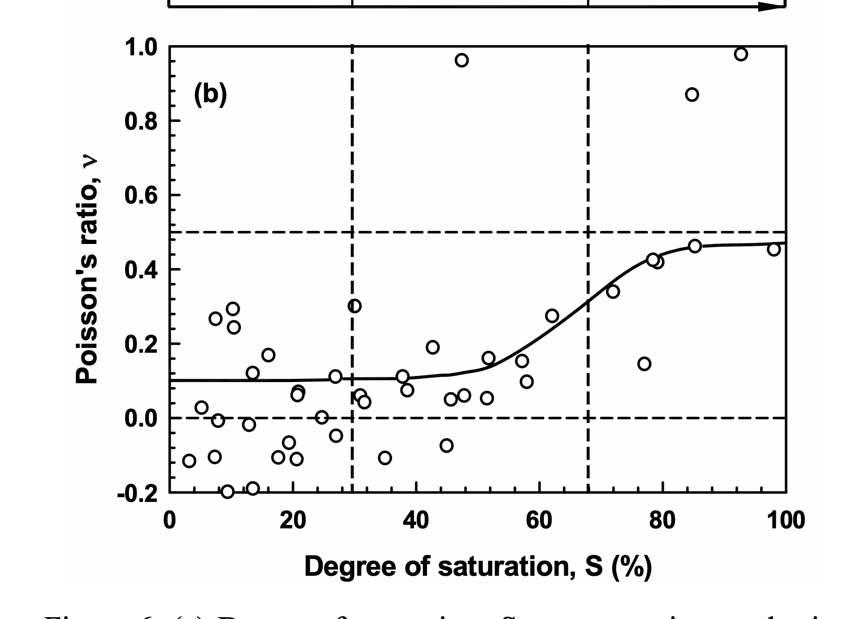

 |  |  |  |  |  |  |  |  |  |  | Evv |  | Essw
 |  |  |  |  |  |  |  |  |  |  | 179.89767461 | 17.561094685 | 222.89555134 | 14.169240769
 |  |  |  |  |  |  |  |  |  |  | 182.24481474 | 21.027186486 | 221.83874574 | 31.721744315
 |  |  |  |  |  |  |  |  |  |  | 230.74988224 | 31.303480061 | 277.08026106 | 6.9198523051
 |  |  |  |  |  |  |  |  |  |  | 316.49930283 | 49.424219751 | 305.5219506 | 17.858078198 |  | equity line
 |  |  |  |  |  |  |  |  |  |  | 89.380828617 | 8.9799518248 | 50.011897394 | 4.2160394856 |  | trend line
 |  |  |  |  |  |  |  |  |  |  | 84.568981266 | 16.485193969 | 58.055829108 | 7.5663572128
 |  |  |  |  |  |  |  |  |  |  | 161.00798881 | 12.102070191 | 174.58243839 | 14.942137548
 |  |  |  |  |  |  |  |  |  |  | 126.28009737 | 18.936325034 | 82.711949874 | 7.0393823235
 |  |  |  |  |  |  |  |  |  |  | 204.69647544 | 26.220616393 | 217.13760864 | 20.080803205
 |  |  |  |  |  |  |  |  |  |  | 86.635866407 | 2.1683745206 | 104.2015824 | 20.03177781
 |  |  |  |  |  |  |  |  |  |  | 75.497423409 | 5.1763492824 | 88.546707922 | 5.8367037781
 |  |  |  |  |  |  |  |  |  |  | 73.458138997 | 3.703794247 | 74.851347638 | 2.6972719289
 |  |  |  |  |  |  |  |  |  |  | 26.366656381 | 2.7172206603 | 34.789304082 | 6.447908737
 |  |  |  |  |  |  |  |  |  |  | 216.37384303 | 16.823323486 | 179.16977933 | 9.2765515734
 |  |  |  |  |  |  |  |  |  |  | 89.964452196 | 18.25284798 | 97.274894332 | 7.7278074966
 |  |  |  |  |  |  |  |  |  |  | 116.04538711 | 16.739869854 | 134.20744381 | 17.480679704

RAW_Ceramica_TOFvsOndaP (2)
...
Datos Probetas
M2 - Mod | 25 | 116.35 | 101 | 932.18 | 1781.4 | 1.91 | 13.30% | 1.69 | 2.50 | 0.48216741817
M3 - Mod | 25 | 116.35 | 101 | 932.18 | 1808.4 | 1.94 | 15.58% | 1.68 | 2.50 | 0.48943849184
M4 - Mod | 25 | 116.35 | 101 | 932.18 | 1746.2 | 1.87 | 16.94% | 1.60 | 2.50 | 0.56059353158

$$E={Vp}^{2}∙\frac{p∙(1+u)(1−2u)}{(1−u)}$$
 |  |  |  |  |  |  |  |  |  |  |  |  |  | y | x
 |  |  |  |  |  |  |  |  |  |  |  |  |  | 0 | 0
 |  |  |  |  |  |  |  |  |  |  |  |  |  | 1000 | 1000

222.89555134 | 347.50445823 | 0 | 0
221.83874574 | 182.24481474 | 1000 | 1000
277.08026106 | 406.88366738
305.5219506 | 399.48929689
50.011897394 | 89.380828617
58.055829108 | 84.568981266
174.58243839 | 91.991257492
82.711949874 | 126.28009737
217.13760864 | 102.94622546
74.851347638 | 73.458138997
34.789304082 | 26.366656381
179.16977933 | 216.37384303
97.274894332 | 89.964452196
134.20744381 | 91.648085391

 |  |  |  |  |  |  |  |  |  |  | Evv |  | Essw
 |  |  |  |  |  |  |  |  |  |  | 347.50445823 | 17.561094685 | 222.89555134 | 14.169240769
 |  |  |  |  |  |  |  |  |  |  |  | 21.027186486 | 221.83874574 | 31.721744315
 |  |  |  |  |  |  |  |  |  |  |  | 31.303480061 | 277.08026106 | 6.9198523051
 |  |  |  |  |  |  |  |  |  |  |  | 49.424219751 | 305.5219506 | 17.858078198 |  | equity line
 |  |  |  |  |  |  |  |  |  |  |  | 8.9799518248 | 50.011897394 | 4.2160394856 |  | trend line
 |  |  |  |  |  |  |  |  |  |  |  | 16.485193969 | 58.055829108 | 7.5663572128
 |  |  |  |  |  |  |  |  |  |  |  | 12.102070191 | 174.58243839 | 14.942137548
 |  |  |  |  |  |  |  |  |  |  |  | 18.936325034 | 82.711949874 | 7.0393823235
 |  |  |  |  |  |  |  |  |  |  |  | 26.220616393 | 217.13760864 | 20.080803205

 |  |  |  |  |  |  |  |  |  |  |  | 3.703794247 | 74.851347638 | 2.6972719289
 |  |  |  |  |  |  |  |  |  |  |  | 2.7172206603 | 34.789304082 | 6.447908737
 |  |  |  |  |  |  |  |  |  |  |  | 16.823323486 | 179.16977933 | 9.2765515734
 |  |  |  |  |  |  |  |  |  |  |  | 18.25284798 | 97.274894332 | 7.7278074966
 |  |  |  |  |  |  |  |  |  |  |  | 16.739869854 | 134.20744381 | 17.480679704

SawBown_Calibration
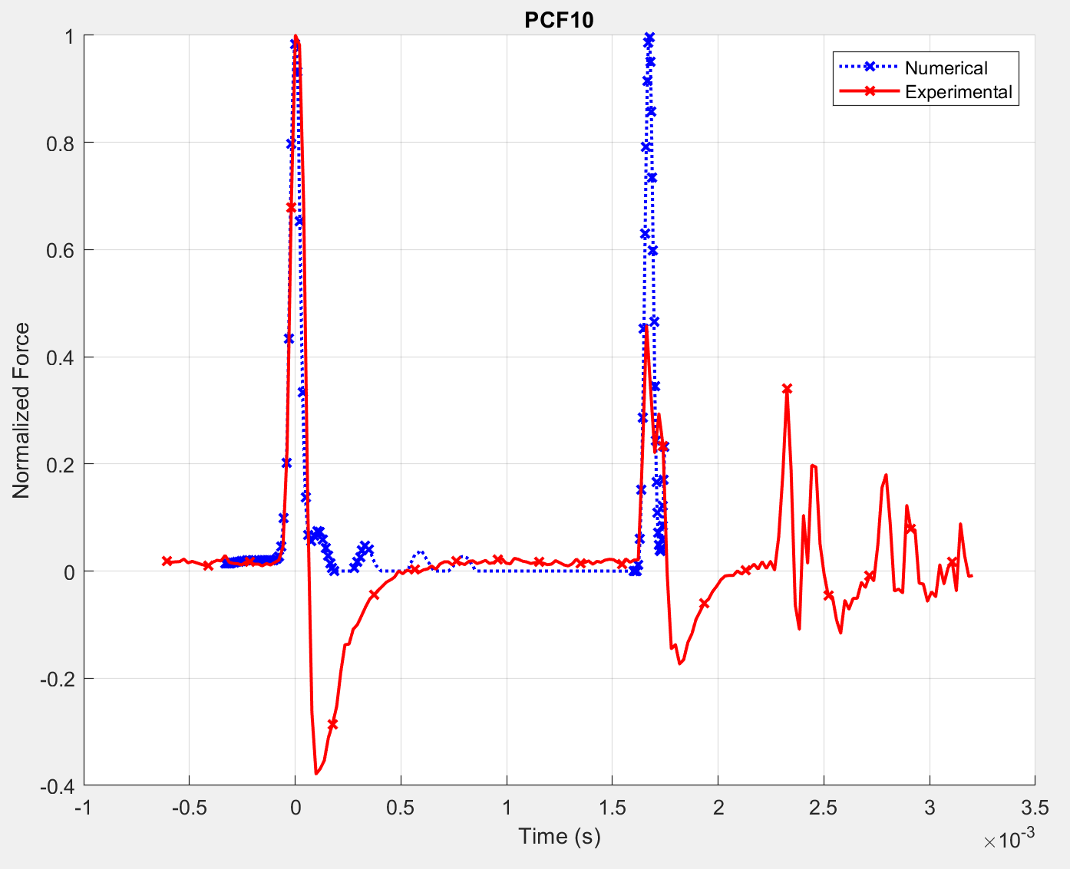
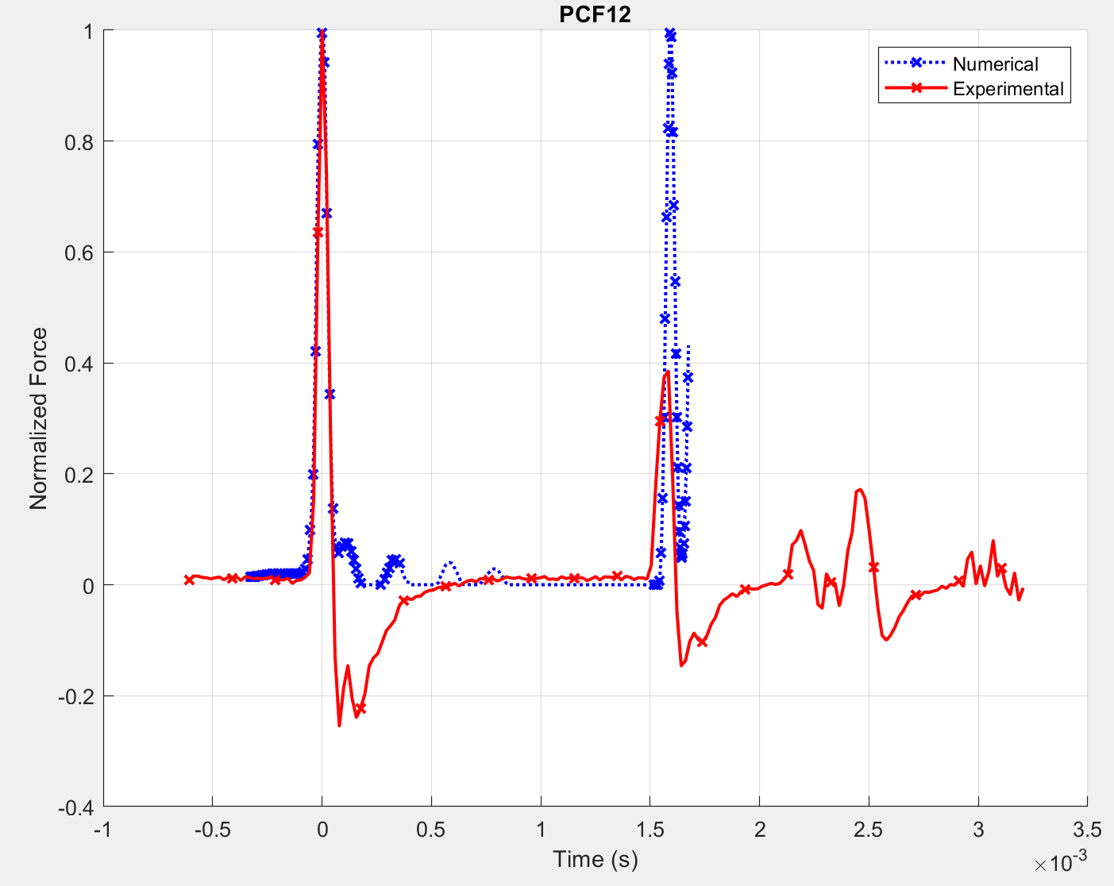
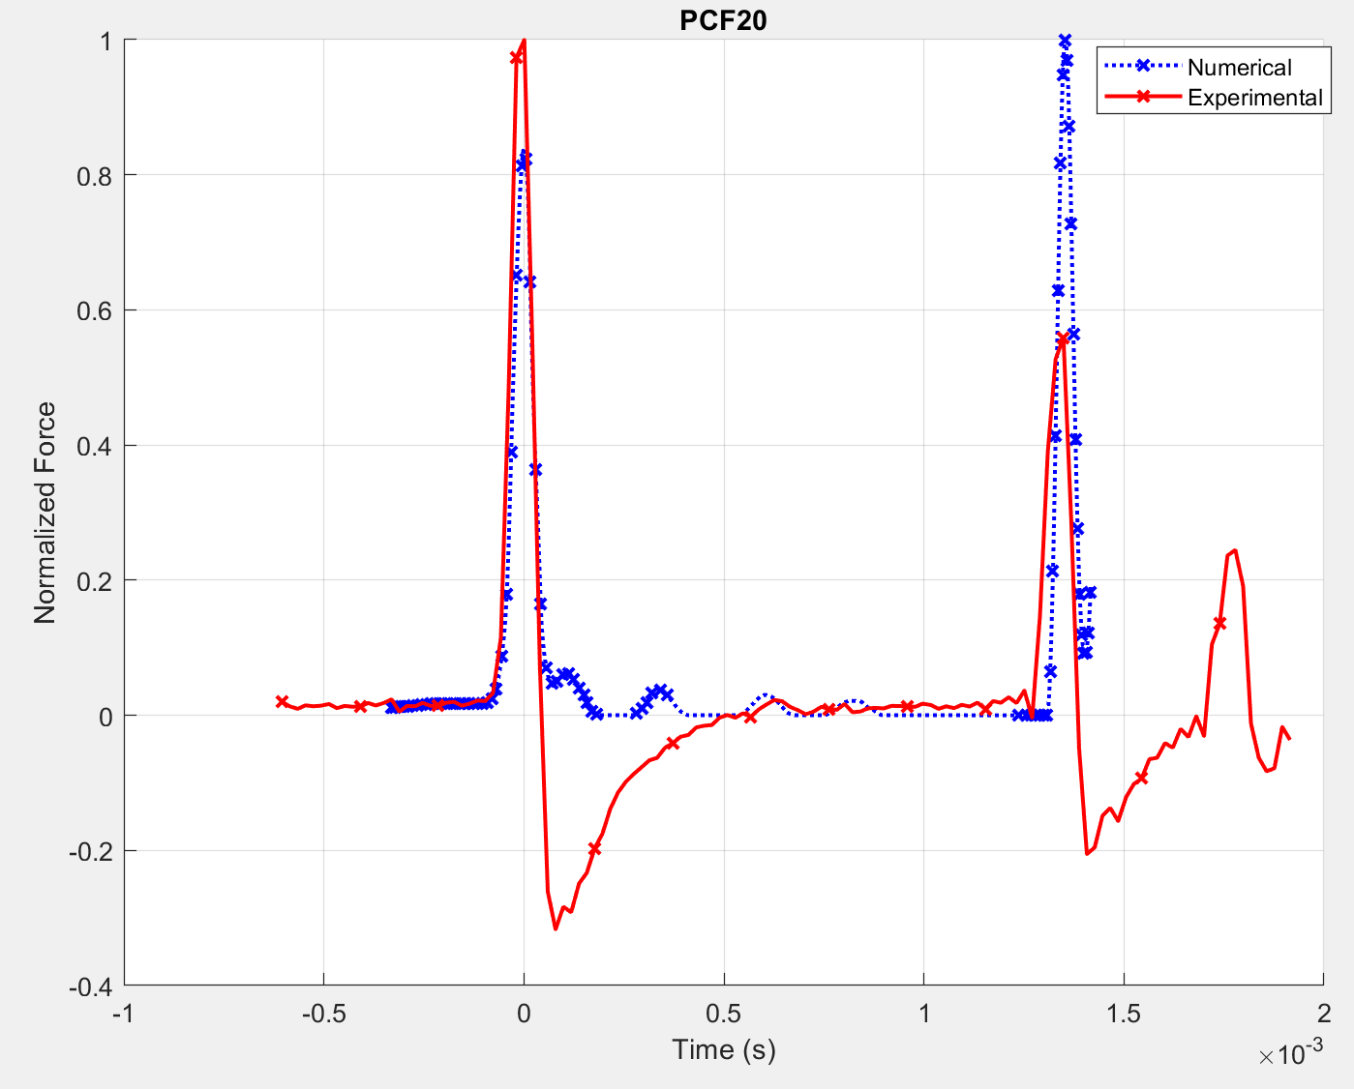
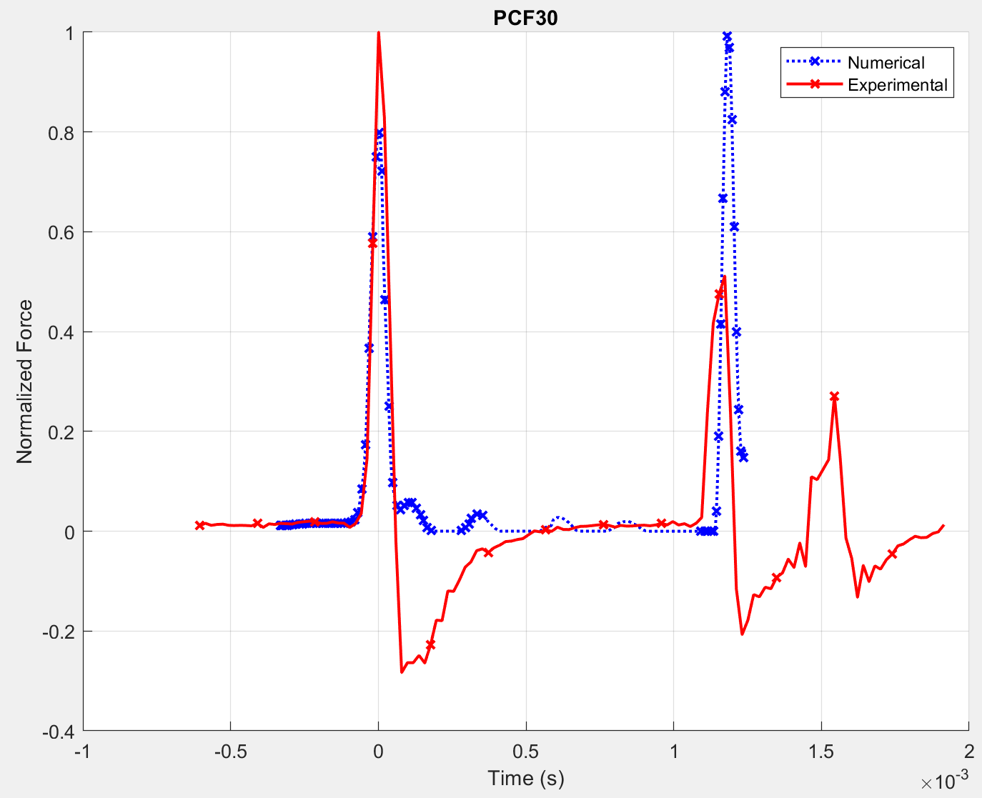
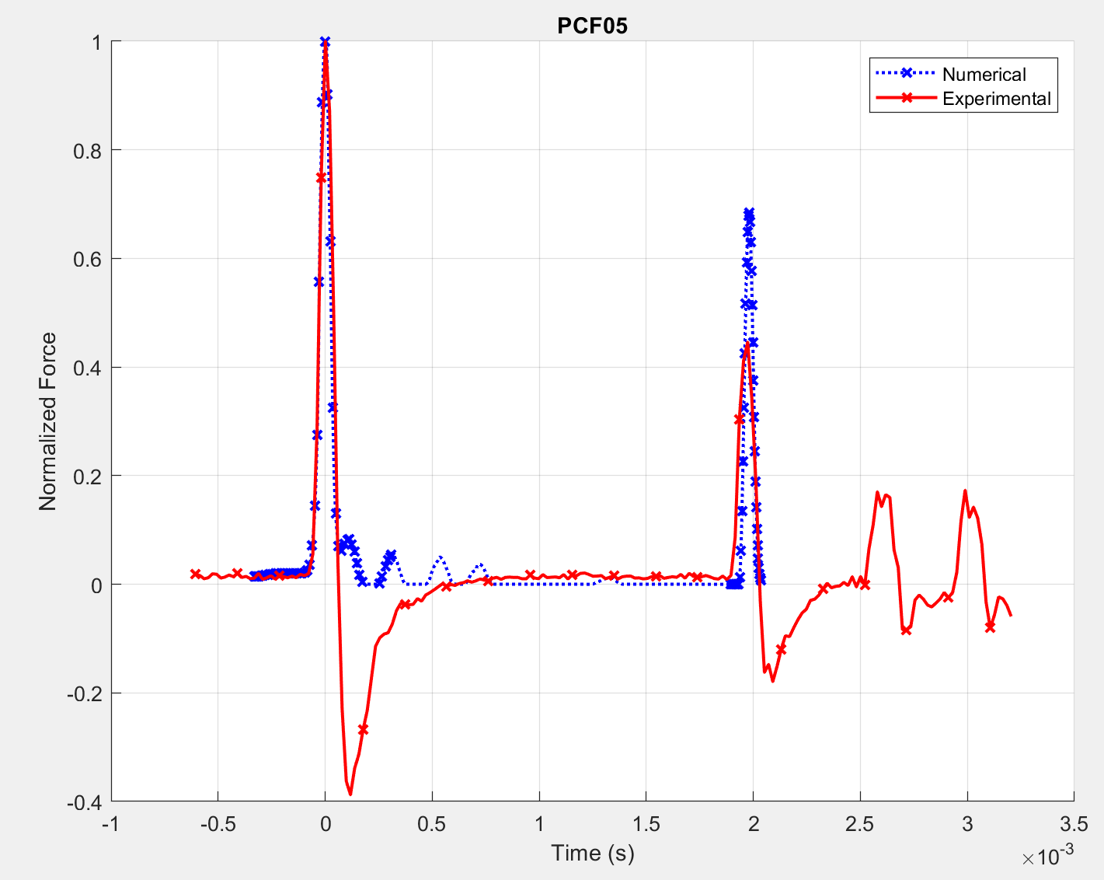
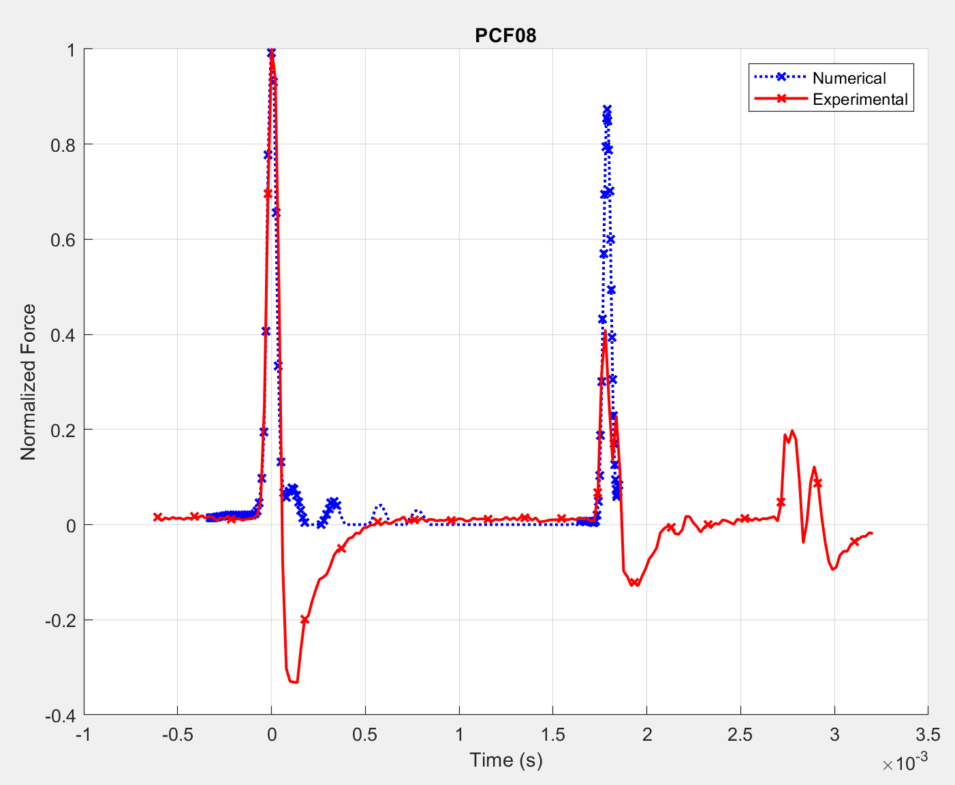
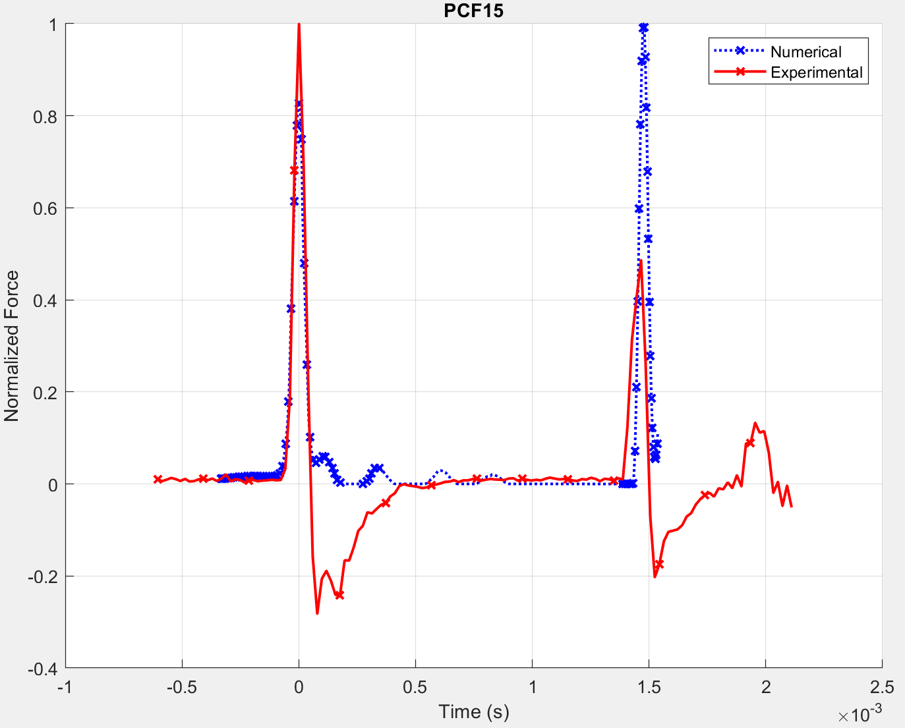
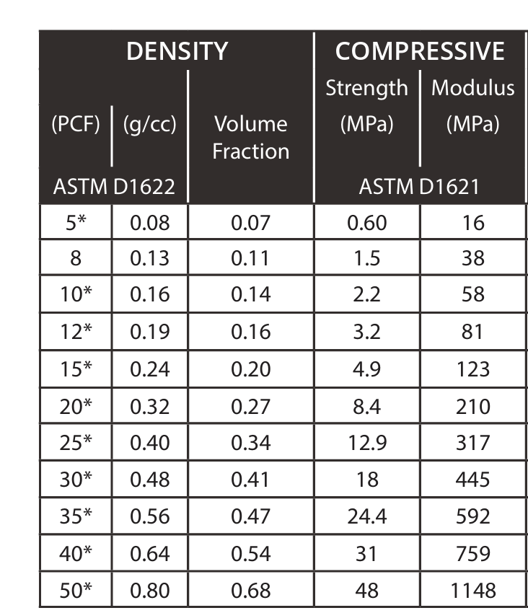
...
 |  |  |  |  |  |  |  |  |  |  |  |  |  |  |  | PCF10 | PCF12 | PCF15 | PCF20 | PCF30
 |  |  |  |  |  |  |  |  |  |  |  |  |  |  |  | 0.0017383152015 | 0.0015820621497 | 0.0014648723608 | 0.001308619309 | 0.0011523662572 | 1
 |  |  |  |  |  |  |  |  |  |  |  |  |  |  |  | 0.0016601886756 | 0.0015429988867 | 0.0014453407293 | 0.001308619309 | 0.0011523662572 | 2
 |  |  |  |  |  |  |  |  |  |  |  |  |  |  |  | 0.001679720307 | 0.0015429988867 | 0.0014453407293 | 0.0012890876775 | 0.0011328346257 | 3
 |  |  |  |  |  |  |  |  |  |  |  |  |  |  |  | 0.001679720307 | 0.0015234672552 | 0.0014453407293 | 0.001308619309 | 0.0011718978886 | 4
 |  |  |  |  |  |  |  |  |  |  |  |  |  |  |  | 0.0016601886756 | 0.0015429988867 | 0.0014453407293 | 0.0012890876775 | 0.0011328346257 | 5
 |  |  |  |  |  |  |  |  |  |  |  |  |  |  |  | 0.0017773784644 | 0.0016015937811 | 0.0014648723608 | 0.0014062774664 | 0.0011328346257 | 6
 |  |  |  |  |  |  |  |  |  |  |  |  |  |  |  | 0.00171878357 | 0.0015820621497 | 0.0014453407293 | 0.0013476825719 | 0.0011133029942 | 7
 |  |  |  |  |  |  |  |  |  |  |  |  |  |  |  | 0.0016992519385 | 0.0015820621497 | 0.0014453407293 | 0.0013281509405 | 0.0011328346257 | 8
 |  |  |  |  |  |  |  |  |  |  |  |  |  |  |  | 0.0016992519385 | 0.0015820621497 | 0.0014648723608 | 0.0013476825719 | 0.0011328346257 | 9
 |  |  |  |  |  |  |  |  |  |  |  |  |  |  |  | 0.0016211254126 | 0.0015820621497 | 0.0014648723608 | 0.0014062774664 | 0.0011133029942 | 10
 |  |  |  |  |  |  |  |  |  |  |  |  |  |  |  | 0.00171878357 | 0.0015820621497 | 0.0014453407293 | 0.0013476825719 | 0.0011133029942 | 11
 |  |  |  |  |  |  |  |  |  |  |  |  |  |  |  | 0.0016211254126 | 0.0015429988867 | 0.0014258090978 | 0.0013281509405 | 0.0011133029942 | 12
 |  |  |  |  |  |  |  |  |  |  |  |  |  |  |  | 0.0016211254126 | 0.0015625305182 | 0.0014258090978 | 0.0013476825719 | 0.0010937713627 | 13
 |  |  |  |  |  |  |  |  |  |  |  |  |  |  |  | 0.0016406570441
 |  |  |  |  |  |  |  |  |  |  |  |  |  |  |  | 0.0016211254126
...
 |  |  |  |  |  |  |  |  |  |  |  |  |  |  |  | 0.00171878357 | 0.0015820621497 | 0.0014453407293 | 0.001308619309 | 0.0011133029942
 |  |  |  |  |  |  |  |  |  |  |  |  |  |  |  | 0.0016211254126
 |  |  |  |  |  |  |  |  |  |  |  |  |  |  |  | 0.0016211254126
 |  |  |  |  |  |  |  |  |  |  |  |  |  |  |  | 0.0017773784644 | 0.0016015937811 | 0.0014648723608 | 0.0014062774664 | 0.0011718978886
 |  |  |  |  | 0.0015821 | -0.10% | 1 | PCF_12 | 81 | 0.1 | 1.148219463 | 0.0015880566038 | 0.0015821 | 0.4% | 1
PCF_15 | 123 | 0.1 | 1.111544631 | 0.001477805 | 0.0014649 | 0.88% | 6 | PCF_15 | 123 | 0.1 | 1.111544631 | 0.0014757254236 | 0.0014649 | 0.7% | 6
PCF_20 | 210 | 0.1 | 1.0898876581 | 0.0013440195 | 0.0013477 | -0.27% | 9 | PCF_20 | 210 | 0.1 | 1.0898876581 | 0.0013332935779 | 0.0013282 | 0.4% | 8
PCF_30 | 445 | 0.1 | 1.0745863984 | 0.0011754323 | 0.0011719 | 0.30% | 4 | PCF_30 | 445 | 0.1 | 1.0745863983 | 0.0011553150946 | 0.0011524 | 0.3% | 1
 |  |  |  |  | Error Total: | 0.35% |  |  |  |  |  |  | Error Total: | 0.537%

 |  |  |  |  | Error Real: | 0.172%

SSW_CalibrationCurve
Curva de Calibración
 | 0.1 |  | 0.3 |  | 0.5
0.0021867939206 | 10.00 | 0.0021597189336 | 10.00 | 0.0021497050846 | 10.00 | 0.0019726947792 | 16
0.0015349548258 | 100.00 | 0.0015245798642 | 100.00 | 0.0014839440203 | 100.00
0.0012459906107 | 300.00 | 0.0012349915672 | 300.00 | 0.0011976647674 | 300.00
0.0011303079852 | 500.00 | 0.0011210804795 | 500.00 | 0.0010891446263 | 500.00
0.0010624428743 | 700.00 | 0.001054315967 | 700.00 | 0.0010265564441 | 700.00
0.00099781693984 | 1000.00 | 0.00098983598711 | 1000.00 | 0.00096648717426 | 1000.00
 |  |  | V0 | 0.26
 |  |  |  |  | Orignal Datos Curva Calibración de Matlab -> V0=0.26
 |  |  |  |  | Mpa | 10.00 | 100.00 | 300.00 | 500.00
100.00 | 300.00 | 500.00 | 700.00 | 1000 | 0.1 | 0.0021252823576 | 0.0015349548258 | 0.0012459906107 | 0.0011303079852
2.00 | 2.48 | 2.70 | 2.85 | 3.00
0.0015349548258 | 0.0012459906107 | 0.0011303079852 | 0.0010624428743 | 0.000998 | 0.3 | 0.0021597189336 | 0.0015245798642 | 0.0012349915672 | 0.0011210804795
0.0015245798642 | 0.0012349915672 | 0.0011210804795 | 0.001054315967 | 0.000990 | 0.5 | 0.0021497050846 | 0.0014839440203 | 0.0011976647674 | 0.0010891446263
0.0014839440203 | 0.0011976647674 | 0.0010891446263 | 0.0010265564441 | 0.000966

0.31 | TOF |  | 0.001895
...
0.001522548072 | 0.0012331252272 | 0.0011194836868 | 0.0010529279909 | 0.00098866854647
...
26.04 | Mpa

TOF | Mod E Num
0.0019726947792 | 19.632118948
0.0018945682533 | 46.932264373
0.0017773784644 | 63.37960859
0.0015820621497 | 90.529303642
0.0014648723608 | 135.70481543
0.0013476825719 | 220.83738604
0.0011718978886 | 410.77706278

 | u = 0.1 |  | u = 0.3 |  | u = 0.5 |  | PCF30
0.0021867939206 | 10.00 | 0.0021597189336 | 10.00 | 0.0021497050846 | 10.00 | 0.0011718978886 | 415 | 0.0019726947792 | 16 | 0.0019726947792 | 19.632118948 | 0.0019726947792 | 16
0.0015349548258 | 100.00 | 0.0015245798642 | 100.00 | 0.0014839440203 | 100.00
0.0012459906107 | 300.00 | 0.0012349915672 | 300.00 | 0.0011976647674 | 300.00
0.0011303079852 | 500.00 | 0.0011210804795 | 500.00 | 0.0010891446263 | 500.00
0.0010624428743 | 700.00 | 0.001054315967 | 700.00 | 0.0010265564441 | 700.00
TOF | Poisson | Mod E
0.0013520135201 | 0.2 | 222.89555134
0.0013180131801 | 0.34 | 221.83874574
0.0012780127801 | 0.12 | 277.08026106
0.0012380123801 | 0.1 | 305.52
0.0018960189602 | 0.11 | 50.011897394
0.0018360183602 | 0.13 | 58.055829108
0.0014240142401 | 0.16 | 174.58243839
0.0016520165202 | 0.22 | 82.711949874
0.0013240132401 | 0.46 | 217.13760864
0.0014840148401 | 0.47 | 104.2015824
0.0015760157602 | 0.46 | 88.546707922
0.0016860168602 | 0.4 | 74.851347638
0.0019700197002 | 0.46 | 34.789304082
0.0014060140601 | 0.32 | 179.16977933
0.0015160151602 | 0.44 | 97.274894332
0.0014550145501 | 0.4 | 134.20744381

TOF vs density (LC)
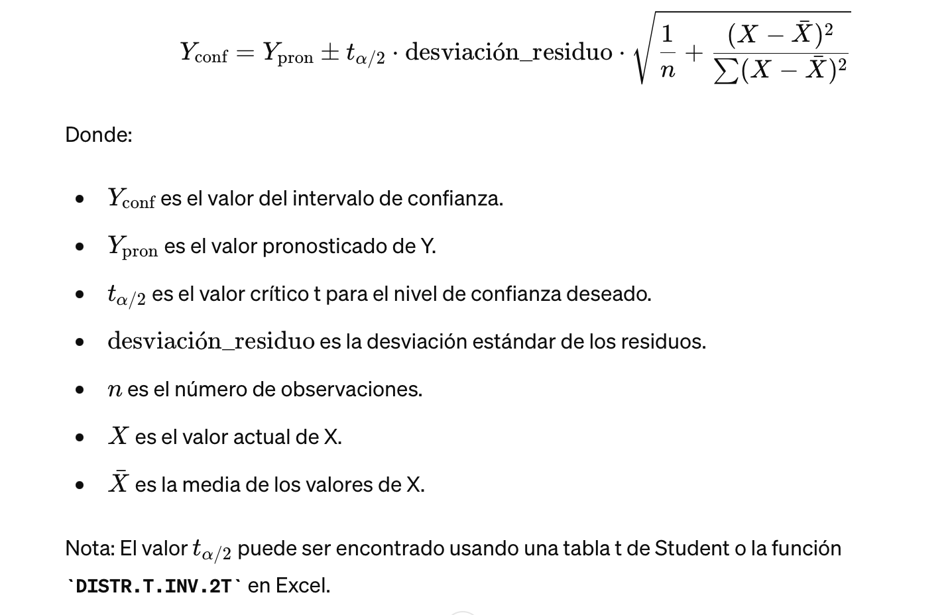
...
desvest (residuos) |  | 0.0001654503435
Int confianza |  | 95%
t α/2 |  | 2.1314495456
X barra |  | 1.63
n-1 |  | 15.00

Dry density (X) | TOF pron (Y pron) * Excel | TOF pron (Y pron) *Matlab | (x-xbarra)^2 | Y conf sup | Y conf inf
1.48 | 0.001883 | 0.001786043409 | 0.02 | 0.0019672239126 | 0.0016048629055
1.49 | 0.001866 | 0.0017692233741 | 0.02 | 0.0019416293941 | 0.0015968173541
 |  |  | Upper I.C |  | Lower I.C
1.66 | 0.0013520135201 | 1.48 | 0.0019672239126 | 1.48 | 0.0016048629055
1.76 | 0.0013460134601 | 1.49 | 0.0019416293941 | 1.49 | 0.0015968173541
1.68 | 0.0012780127801 | 1.53 | 0.0018417618162 | 1.53 | 0.0015628072925
1.65 | 0.0012380123801 | 1.55 | 0.0017970051509 | 1.55 | 0.0015454687395
1.48 | 0.0018960189602 | 1.60 | 0.0016735158374 | 1.60 | 0.0014818885185
1.49 | 0.0018360183602 | 1.61 | 0.0016652744662 | 1.61 | 0.0014761267821
1.53 | 0.0014240142401 | 1.61 | 0.0016593714719 | 1.61 | 0.0014718095987
1.55 | 0.0016520165202 | 1.63 | 0.0016168516059 | 1.63 | 0.0014347096467
1.78 | 0.0013240132401 | 1.65 | 0.0015909161085 | 1.65 | 0.0014050025768
1.70 | 0.0014840148401 | 1.66 | 0.0015763143959 | 1.66 | 0.0013850546886
1.63 | 0.0015760157602 | 1.68 | 0.0015502058192 | 1.68 | 0.001342255803
1.61 | 0.0016860168602 | 1.68 | 0.001545672305 | 1.68 | 0.0013337881754
1.61 | 0.0019700197002 | 1.69 | 0.0015404799789 | 1.69 | 0.0013236907544
1.69 | 0.0014060140601 | 1.70 | 0.0015310474767 | 1.70 | 0.0013042374599
1.68 | 0.0015160151602 | 1.76 | 0.0014662399411 | 1.76 | 0.0011333429339
1.60 | 0.0014550145501 | 1.78 | 0.0014550208991 | 1.78 | 0.0010981303521
1.53 | 0.001800 | 0.0017022845544 | 0.01 | 0.0018417618162 | 0.0015628072925
1.55 | 0.001769 | 0.0016712369452 | 0.01 | 0.0017970051509 | 0.0015454687395
1.60 | 0.001677 | 0.001577702178 | 0.00 | 0.0016735158374 | 0.0014818885185
1.61 | 0.001670 | 0.0015707006242 | 0.00 | 0.0016652744662 | 0.0014761267821
1.61 | 0.001665 | 0.0015655905353 | 0.00 | 0.0016593714719 | 0.0014718095987
1.63 | 0.001625 | 0.0015257806263 | 0.00 | 0.0016168516059 | 0.0014347096467
1.65 | 0.001598 | 0.0014979593426 | 0.00 | 0.0015909161085 | 0.0014050025768
1.66 | 0.001581 | 0.0014806845422 | 0.00 | 0.0015763143959 | 0.0013850546886
1.68 | 0.001547 | 0.0014462308111 | 0.00 | 0.0015502058192 | 0.001342255803
1.68 | 0.001540 | 0.0014397302402 | 0.00 | 0.001545672305 | 0.0013337881754
1.69 | 0.001533 | 0.0014320853666 | 0.00 | 0.0015404799789 | 0.0013236907544
1.70 | 0.001518 | 0.0014176424683 | 0.00 | 0.0015310474767 | 0.0013042374599
1.76 | 0.001402 | 0.0012997914375 | 0.02 | 0.0014662399411 | 0.0011333429339
1.78 | 0.001379 | 0.0012765756256 | 0.02 | 0.0014550208991 | 0.0010981303521
 |  |  | Upper I.C |  | Lower I.C
1.66 | 0.0013520135201 | 1.48 | 0.0019672239126 | 1.48 | 0.0016048629055 | 1.6133722602 | 0.001478 | 1.7192063529 | 0.0016211
1.76 | 0.0013460134601 | 1.49 | 0.0019416293941 | 1.49 | 0.0015968173541 |  |  | 1.5841554431 | 0.0017334
1.68 | 0.0012780127801 | 1.53 | 0.0018417618162 | 1.53 | 0.0015628072925 |  |  | 1.6813938353 | 0.0015821
1.65 | 0.0012380123801 | 1.55 | 0.0017970051509 | 1.55 | 0.0015454687395 |  |  | 1.6983125749 | 0.0014258
1.48 | 0.0018960189602 | 1.60 | 0.0016735158374 | 1.60 | 0.0014818885185 |  |  | 1.7387618292 | 0.0016162
1.49 | 0.0018360183602 | 1.61 | 0.0016652744662 | 1.61 | 0.0014761267821 |  |  | 1.6244084375 | 0.0019434
1.53 | 0.0014240142401 | 1.61 | 0.0016593714719 | 1.61 | 0.0014718095987 |  |  | 1.6557085187 | 0.0019688
1.55 | 0.0016520165202 | 1.63 | 0.0016168516059 | 1.63 | 0.0014347096467 |  |  | 1.7158206957 | 0.0026221
1.78 | 0.0013240132401 | 1.65 | 0.0015909161085 | 1.65 | 0.0014050025768 |  |  | 1.6803508768 | 0.0015938
1.70 | 0.0014840148401 | 1.66 | 0.0015763143959 | 1.66 | 0.0013850546886 |  |  | 1.7011513683 | 0.0016094
1.63 | 0.0015760157602 | 1.68 | 0.0015502058192 | 1.68 | 0.001342255803 |  |  | 1.5931594833 | 0.0023282
1.61 | 0.0016860168602 | 1.68 | 0.001545672305 | 1.68 | 0.0013337881754 |  |  | 1.7352276256 | 0.001919
1.61 | 0.0019700197002 | 1.69 | 0.0015404799789 | 1.69 | 0.0013236907544 |  |  | 1.6758955089 | 0.002334
1.69 | 0.0014060140601 | 1.70 | 0.0015310474767 | 1.70 | 0.0013042374599 |  |  | 1.7058170172 | 0.001709
1.68 | 0.0015160151602 | 1.76 | 0.0014662399411 | 1.76 | 0.0011333429339 |  |  | 1.5551021016 | 0.0016993
1.60 | 0.0014550145501 | 1.78 | 0.0014550208991 | 1.78 | 0.0010981303521 |  |  | 1.7236636902 | 0.0014844
 |  |  | 0.113738

 |  |  |  |  |  |  |  | TOF | Dry Density
 |  |  | Density opt 95 |  | TOF |  | M#1_22G | 0.0016211 | 1.7192063529
 |  |  |  | 1.6133722602 | 0.001478 |  | M#1_25EST | 0.0017334 | 1.5841554431
 |  |  |  | Equation | 0.0016572671577 |  | M#2_18G | 0.0015821 | 1.6813938353
 |  |  |  |  |  |  | M#2_29G | 0.0014258 | 1.6983125749
 |  |  |  |  |  |  | M#1_29G | 0.0016162 | 1.7387618292
 |  |  |  |  |  |  | M#2_25EST | 0.0019434 | 1.6244084375
 |  |  |  |  |  |  | M#4_18G | 0.0019688 | 1.6557085187
 |  |  |  |  |  |  | M#4_29G | 0.0026221 | 1.7158206957
 |  |  |  |  |  |  | M#5_22G | 0.0015938 | 1.6803508768
 |  |  |  |  |  |  | M#5_18G | 0.0016094 | 1.7011513683
 |  |  |  |  |  |  | M#5_25EST | 0.0023282 | 1.5931594833
 |  |  |  |  |  | Todo en vertical. Popner las desviaciones estandar verticales. | M#6_22G | 0.001919 | 1.7352276256
 |  |  |  |  |  | Ahora contra la media | M#7_22G | 0.002334 | 1.6758955089
 |  |  |  |  |  | No comparar dos intervalos | M#7_32G | 0.001709 | 1.7058170172
 |  |  |  |  |  |  | M#4_25EST | 0.0016993 | 1.5551021016
 |  |  |  |  |  |  | M#3_29G | 0.0014844 | 1.7236636902

TOF vs D. density
Muestra | Densidad | Densidad dry | TOF Prom

1.85 | 0.0013520135201
1.97 | 0.0013460134601
1.84 | 0.0012780127801
1.78 | 0.0012380123801
1.65 | 0.0018960189602
1.69 | 0.0018360183602
1.74 | 0.0014240142401
1.78 | 0.0016520165202
2.03 | 0.0013240132401
1.99 | 0.0014840148401
1.94 | 0.0015760157602
1.88 | 0.0016860168602
1.92 | 0.0019700197002
1.91 | 0.0014060140601
1.94 | 0.0015160151602
1.87 | 0.0014550145501
2.00 | 0.0016211
1.89 | 0.0017334
1.95 | 0.0015821
1.96 | 0.0014258
1.87 | 0.0016162
1.98 | 0.0019434
1.91 | 0.0019688
1.96
1.92 | 0.0015938
1.91 | 0.0016094
1.96
1.97 | 0.001919
1.86
1.90 | 0.001709
1.82 | 0.0016993
1.89 | 0.0014844
M1 - Mod | 1.85 | 1.66 | 0.0013520135201 | 0.21969692589 | -2.8690189654
M1 - Mod | 1.97 | 1.76 | 0.0013460134601 | 0.24643164274 | -2.8709505971
M2 - Mod | 1.84 | 1.68 | 0.0012780127801 | 0.2258954187 | -2.8934648032
M3 - Mod | 1.78 | 1.65 | 0.0012380123801 | 0.21705559665 | -2.9072750123
M1 - Est | 1.65 | 1.48 | 0.0018960189602 | 0.17046059887 | -2.722157324
M2 - Est | 1.69 | 1.49 | 0.0018360183602 | 0.17332293591 | -2.7361229802
M3 - Est | 1.74 | 1.53 | 0.0014240142401 | 0.18453086896 | -2.8464856677
M4 - Est | 1.78 | 1.55 | 0.0016520165202 | 0.18963274953 | -2.781985614

M4 - Mod | 2.03 | 1.78 | 0.0013240132401 | 0.24974661673 | -2.8781076719
M5 - Mod | 1.99 | 1.70 | 0.0014840148401 | 0.22920207112 | -2.8285617561
M6 - Mod | 1.94 | 1.63 | 0.0015760157602 | 0.21276764172 | -2.8024394439
1.66 | 0.0013520135201
1.76 | 0.0013460134601
1.68 | 0.0012780127801
1.65 | 0.0012380123801
1.48 | 0.0018960189602
1.49 | 0.0018360183602
1.53 | 0.0014240142401
1.55 | 0.0016520165202
1.78 | 0.0013240132401
1.70 | 0.0014840148401
1.63 | 0.0015760157602
1.61 | 0.0016860168602
1.61 | 0.0019700197002
1.69 | 0.0014060140601
1.68 | 0.0015160151602
1.60 | 0.0014550145501
1.72 | 0.0016211
1.58 | 0.0017334
1.68 | 0.0015821
1.70 | 0.0014258
1.74 | 0.0016162
1.62 | 0.0019434
1.66 | 0.0019688
1.68 | 0.0015938
1.70 | 0.0016094
1.74 | 0.001919
1.71 | 0.001709
1.56 | 0.0016993
1.72 | 0.0014844
M5 - Est | 1.88 | 1.61 | 0.0016860168602 | 0.20655735835 | -2.7731380867
M6 - Est | 1.92 | 1.61 | 0.0019700197002 | 0.20575372254 | -2.7055294309
M2 - Mod | 1.91 | 1.69 | 0.0014060140601 | 0.22704274654 | -2.8520103364
M3 - Mod | 1.94 | 1.68 | 0.0015160151602 | 0.22491743546 | -2.8192964557
M4 - Mod | 1.87 | 1.60 | 0.0014550145501 | 0.20465020617 | -2.8371326637

M#1_22G | 2.00 | 1.719206353 | 0.0016211 | 0.23532800734 | -2.7901901942
M#1_25EST | 1.89 | 1.584155443 | 0.0017334 | 0.19979779387 | -2.7611012078 |  |  | ecuacion de intervalo de confianza
M#2_18G | 1.95 | 1.681393835 | 0.0015821 | 0.2256694507 | -2.8007660695 |  |  | Poner lineas de confiabilidad
M#2_29G | 1.96 | 1.698312575 | 0.0014258 | 0.23001762531 | -2.8459413896 |  |  | 80%
M#1_29G | 1.87 | 1.738761829 | 0.0016162 | 0.24024009757 | -2.7915048976
M#2_25EST | 1.98 | 1.624408437 | 0.0019434 | 0.2106952365 | -2.7114378016
M#4_18G | 1.91 | 1.655708519 | 0.0019688 | 0.21898388334 | -2.7057983993
M#4_29G | 1.96 |  |  |  |  | 1.715820696 | 0.0025391
0.21969692589 | -2.8690189654
0.24643164274 | -2.8709505971
0.2258954187 | -2.8934648032
0.21705559665 | -2.9072750123
0.17046059887 | -2.722157324
0.17332293591 | -2.7361229802
0.18453086896 | -2.8464856677
0.18963274953 | -2.781985614
0.24974661673 | -2.8781076719
0.22920207112 | -2.8285617561
0.21276764172 | -2.8024394439
0.20655735835 | -2.7731380867
0.20575372254 | -2.7055294309
0.22704274654 | -2.8520103364
0.22491743546 | -2.8192964557
0.20465020617 | -2.8371326637
0.23532800734 | -2.7901901942
0.19979779387 | -2.7611012078
0.2256694507 | -2.8007660695
0.23001762531 | -2.8459413896
0.24024009757 | -2.7915048976
0.2106952365 | -2.7114378016
0.21898388334 | -2.7057983993
0.22539997698 | -2.7975661775
0.23074295874 | -2.793336003
0.23935645332 | -2.7169250253
0.23193244256 | -2.7672579373
0.1917589084 | -2.7697299426
0.23645253305 | -2.8284490543
M#5_22G | 1.92 | 1.680350877 | 0.0015938 | 0.22539997698 | -2.7975661775
M#5_18G | 1.91 | 1.701151368 | 0.0016094 | 0.23074295874 | -2.793336003
M#5_25EST | 1.96 |  |  |  |  | 1.593159483 | 0.0023282
M#6_22G | 1.97 | 1.735227626 | 0.001919 | 0.23935645332 | -2.7169250253
M#7_22G | 1.86 |  |  |  |  | 1.675895509 | 0.002334
M#7_32G | 1.90 | 1.705817017 | 0.001709 | 0.23193244256 | -2.7672579373
M#4_25EST | 1.82 | 1.555102102 | 0.0016993 | 0.1917589084 | -2.7697299426
M#3_29G | 1.89 | 1.72366369 | 0.0014844 | 0.23645253305 | -2.8284490543

